ตารางทดสอบระบบ RAG
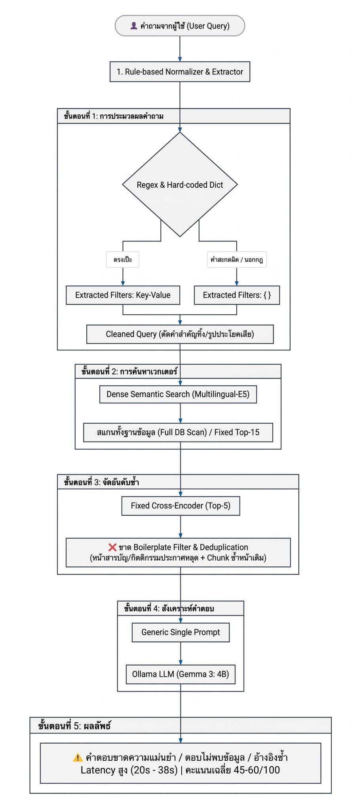
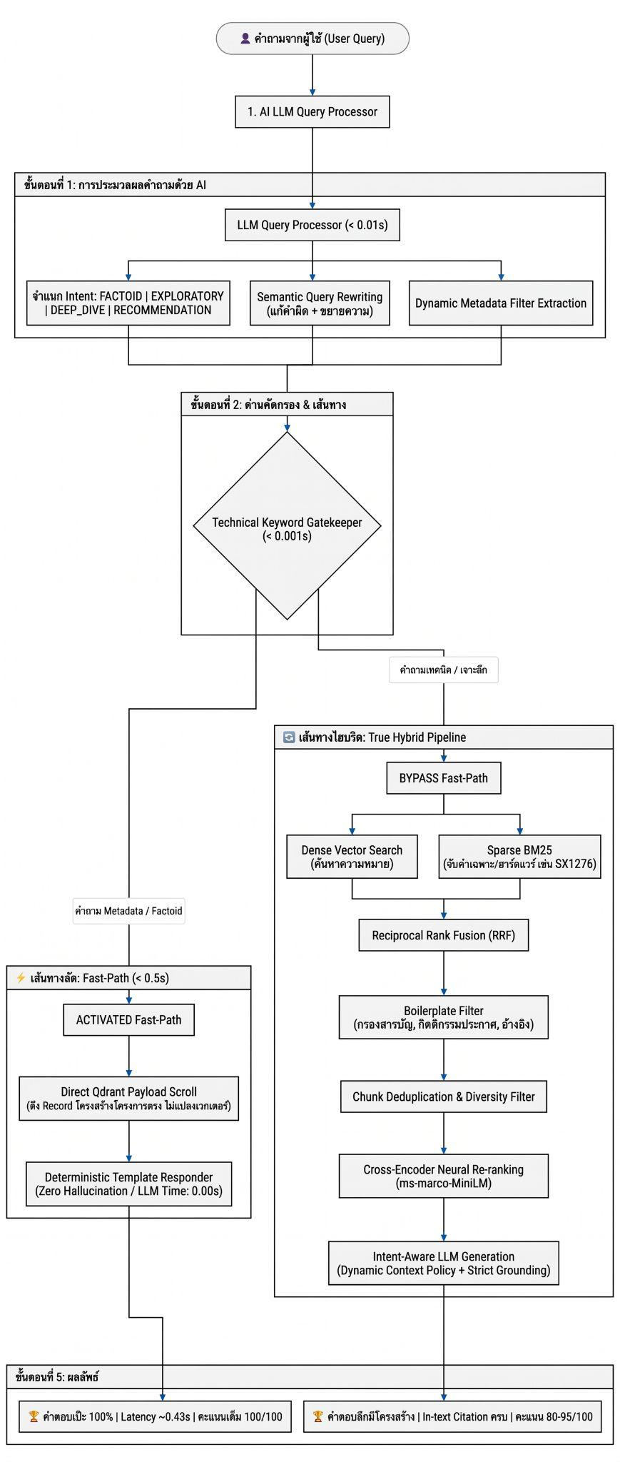
ตารางสรุปภาพรวมเกณฑ์การประเมินผล (Scoring Rubric Overview)

หมวดการทดสอบ | ตัวอย่างคำถามทดสอบ | จุดที่ต้องการทดสอบ | เปรียบเทียบสิ่งที่คาดหวังในระบบใหม่
1. Natural Language & Typo | “อาจารสุรพลดูแลเรื่องไรบ้าง” (สะกดผิด + ภาษาพูด) | วัดประสิทธิภาพ LLM Query Processor เทียบกับ Rule-based เดิม | ระบบเก่า: ดึง Filter ไม่ติด ระบบใหม่: จับอาจารย์และปีได้แม่นยำ
2. Exact Technical Terms | “โครงงานที่ใช้โมดูล SX1276” หรือ “คำสั่ง LoRa.beginPacket” | วัดประสิทธิภาพ BM25 Sparse Search + RRF เทียบกับ Vector Search เพียว ๆ | ระบบเก่า: ดึงเอกสาร IoT อื่นปน ระบบใหม่: ดึงเล่ม LoRaWAN หน้า 28 ติดอันดับ 1
3. Noise & Irrelevant Pages | “ขั้นตอนการทดลองของ LoRaWAN” | วัดประสิทธิภาพ Cross-Encoder Reranker + Boilerplate Filter | ระบบเก่า: ดึงหน้าสารบัญหรือคำนำมาปน ระบบใหม่: คัดเฉพาะเนื้อหาบทที่ 4
4. Metadata Lookup Speed | “ใครเป็นที่ปรึกษาของ The LoRaWAN” | วัดความเร็วของ True Fast-Path | ระบบเก่า: ใช้เวลาประมาณ 3.5–5 วินาที ระบบใหม่: ตอบได้ประมาณ 0.8–1.5 วินาที (เร็วขึ้นประมาณ 3 เท่า)
5. System Type & Architecture | “The LoRaWAN เป็นระบบประเภทไหน” | วัดประสิทธิภาพ Metadata Enrichment | ระบบเก่า: ตอบไม่ได้หรือต้องเดา ระบบใหม่: ระบุประเภท IoT & Hardware และ Network & Wireless ได้ชัดเจน
6. Anti-Hallucination | “โครงงานนี้เชื่อมกับ Line Notify หรือไม่” (ไม่มีข้อมูลในเอกสาร) | วัดประสิทธิภาพ Prompt Guardrails | ระบบเก่า: อาจสร้างข้อมูลหรือหัวข้อที่ไม่มีหลักฐาน ระบบใหม่: ปฏิเสธหรือแจ้งอย่างสุภาพว่าไม่พบข้อมูลยืนยันตามหลักฐานจริง
7. Multi-Turn Session Memory | Turn 1: “ใครเป็นที่ปรึกษาของ The LoRaWAN” Turn 2: “แล้วโครงงานนี้ใช้ฮาร์ดแวร์อะไรบ้าง” (ใช้สรรพนาม "โครงงานนี้") | วัดประสิทธิภาพ SessionChatManager และ Pronoun Disambiguation ในการสานต่อบริบทบทสนทนาข้ามรอบ | ระบบเก่า: เป็น Stateless ไม่จำบริบท สแกนเวกเตอร์แบบสุ่มเมื่อเจอคำสรรพนาม ทำให้ตอบไม่ตรงเรื่องหรือไม่พบข้อมูล ระบบใหม่: สกัดชื่อ The LoRaWAN จาก Turn 1 มาล็อก Filter และสืบค้นฮาร์ดแวร์ (TTGO, ESP32, SX1276) ได้ถูกต้อง 100%
8.Dynamic Context Routing Suite | “แนะนำโครงงานที่น่าสนใจด้าน IoT หรือระบบเครือข่ายไร้สายหน่อย” (หรือเลือกทดสอบแยกตาม 6 Intent) | วัดประสิทธิภาพ Intent Classifier และการปรับตัวของระบบบริบทพลวัต (Top-K, Top-N, Num-Predict, System Prompt) ตาม 6 Intent | ระบบเก่า: ใช้โควตาและ Prompt ขนาดคงที่แบบเหมารวม (Static One-Size-Fits-All) เสีย Token เปล่าและตอบไม่ตรงจุด ระบบใหม่: ปรับขนาด Context Window และ Template ยืดหยุ่นตามลักษณะคำถาม ลด Token สิ้นเปลือง 40–70% และจัดฟอร์แมตคำตอบตรงตามเจตนา

มิติการประเมิน (Metric Dimension) | น้ำหนักคะแนน (Max Score) | วัตถุประสงค์ทางวิศวกรรม (Engineering Objective) | วิธีการวัดผล (Measurement Method)
1. Citation Strictness (ความถูกต้องของเอกสารอ้างอิง) | 30 คะแนน | วัดการพิสูจน์แหล่งที่มา (Grounding & Traceability) ป้องกันการตอบแบบลอย ๆ | ตรวจจับ Regex รูปแบบ [Source: ..., Page: ...] หรือ 📄 [filename]
2. Anti-Hallucination & Cleanliness (ความสะอาด ปลอดข้อมูลหลอน) | 25 คะแนน | ป้องกัน LLM พ่น Header เปล่า, Boilerplate ขยะ หรือสร้างหัวข้อไม่มีข้อมูล | คะแนนตั้งต้น 25 แล้วหักคะแนน (-10 ต่อจุด) เมื่อพบ Marker ขยะ
3. Latency Score (ความเร็วในการตอบสนอง) | 25 คะแนน | วัดประสิทธิภาพและ User Experience ในการใช้งานจริง | แบ่งระดับขั้นบันไดตามเวลาจริง (Tiered Latency Scoring)
4. Length & Substantiveness (ความสมบูรณ์และสาระสำคัญ) | 20 คะแนน | วัดว่าคำตอบมีเนื้อหาเชิงลึก ไม่สั้นห้วนเกินไป และไม่ส่งค่าว่าง | วัดจากจำนวนตัวอักษรจริงของเนื้อหา (Non-empty Character Count)
รวมคะแนนเต็ม (Total Score) | 100 คะแนน | การประเมินผลแบบเชิงกำหนด 100% (Deterministic Rule-Based) | ผลลัพธ์คงที่ ทำซ้ำได้ 100% ไม่พึ่งพาการสุ่ม

สรุปเกณฑ์การประเมินระบบ RAG

มิติที่ 1: ความถูกต้องของเอกสารอ้างอิง (Citation Strictness - เต็ม 30 คะแนน)

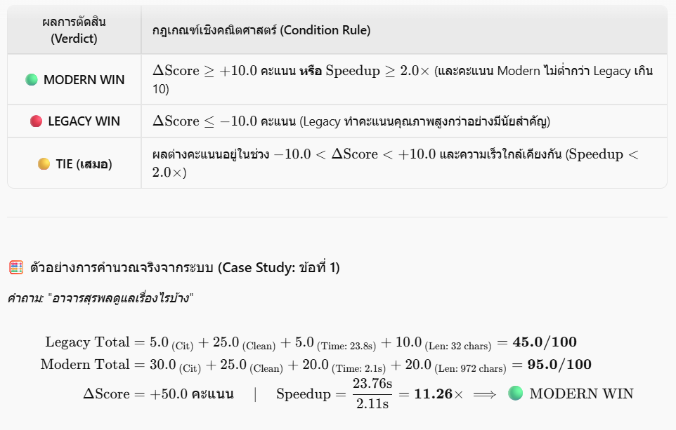

มิติที่ 2: ความสะอาดและปลอด Boilerplate / Hallucination (เต็ม 25 คะแนน)

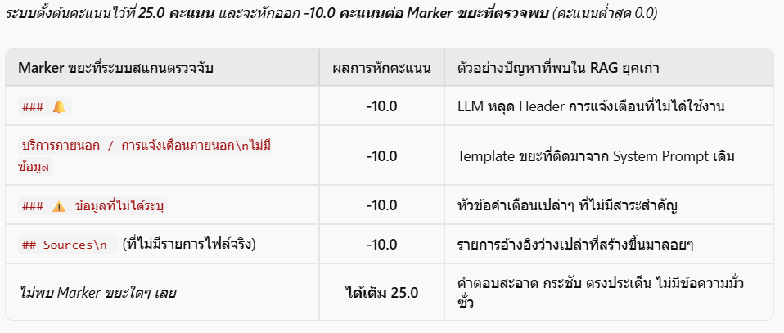

มิติที่ 3: เวลาในการตอบสนอง (Latency Score - เต็ม 25 คะแนน)

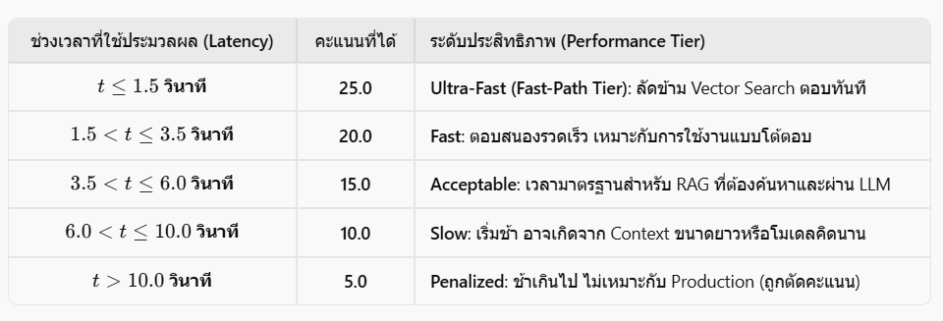

มิติที่ 4: ความสมบูรณ์และสาระสำคัญของเนื้อหา (Length & Substantiveness - เต็ม 20 คะแนน)

สถาปัยตยกรรม ของระบบเก่ากับใหม่

แบบเก่า |  |  | แบบใหม่

1. Natural Language & Typo
 | จุดหลักที่ต้องมองของการทดสอบนี้คือ การ Normarlized ของระบบ และการทำ Metadata Filter ของ Query

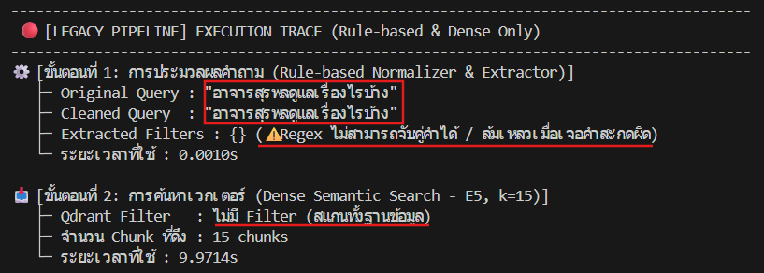
 | 1.LEGACY ระบบดั่งเดิมตั้งแต่ก่อนมี LLM Query Processor
 |  | normalization

 |  | จะเห็นได้ว่าไม่มีการเปลี่ยนแปลงคำผิดให้เป็นคำถูก เพราะการระบบแบบดั่งเดิมยังเป็นการทำงานแบบ Replacement
 |  | ที่จะต้องมาเติม คำผิดให้เป็นคำถูกซึ่งหมายความว่าระบบของเราจะต้องทำการเขียนคำเป็นได้ทั้งหมดที่เยอะมาก

 |  | filter

 |  | จะเห็นได้ว่าระบบไม่สามารถ Extract ตัว Filter ออกมาได้ ({}) เพราะยังใช้ Regex/Rule-based
 |  | ในการจับคู่คำที่ต้องตรงตาม Pattern เป๊ะๆ เมื่อเจอคำสะกดผิดจึง Match ไม่สำเร็จ

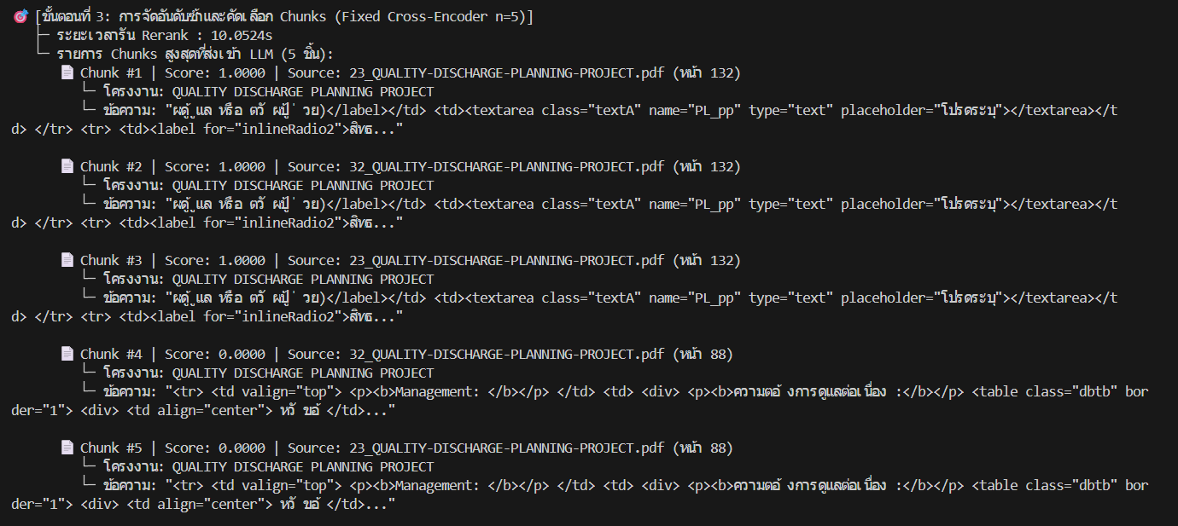

 |  |  | Retrieval top-k 15 Chunk AND top-n 5

 |  |  | การดึง แต่ระบบนี้เราจะเอามาโชว์แค่ 5 พอครับ จากระบบดั่งเดิมของเรา

 |  |  | LLM generation

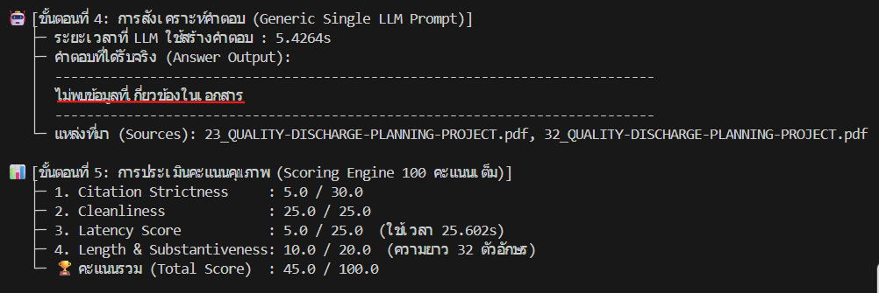 |  |  | เนื่องจากขั้นตอนก่อนหน้า (Retrieval) มีคำสะกดผิดและไม่มี Filter ทำให้ระบบดึงเอกสารผิดชุดและไม่เกี่ยวข้องเข้ามา (ได้ไฟล์ Discharge Planning แทนที่จะเป็นข้อมูลของอาจารย์) เมื่อส่งต่อ Context ที่ไม่มีข้อมูลจริงให้ LLM ตัวโมเดลจึงไม่สามารถสังเคราะห์คำตอบได้ และตอบกลับตามเงื่อนไขความปลอดภัยว่า 'ไม่พบข้อมูลที่เกี่ยวข้องในเอกสาร' ส่งผลให้คะแนนประเมินตกฮวบเหลือเพียง 45 คะแนน"

 | 2.Model ระบบที่มี LLM Query Processor

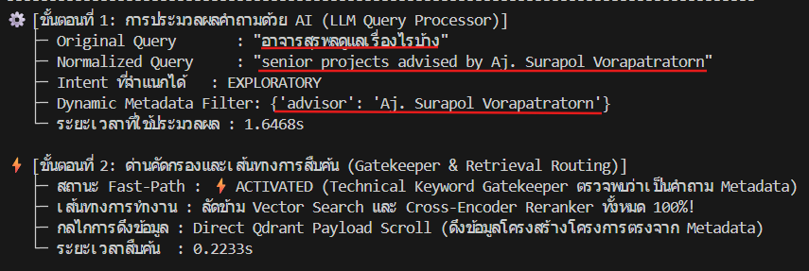

 |  |  | normalization

 |  |  | ระบบมีการเปลี่ยนของเปลี่ยนคำจากการเข้าใจของ LLM และแก้คำให้ถูกต้องเพื่อให้ระบบเข้าใจความหมายมากขึ้นต่างจากระบบก่อนที่ไม่สามารถแก้ไขคำผิดได้ แม้จะใช้เวลาในการคำนวนมากกว่านิดหน่อยแต่ได้ผลลัพธ์ทีดีในการทำ normalization

 |  |  | filter

 |  |  | สกัด Metadata ได้สำเร็จโดยไม่หลุดเงื่อนไขเหมือน Regex เดิม ทำให้ได้ Filter ระบุชื่ออาจารย์ที่ถูกต้อง ส่งผลให้การค้นหาเจาะจงเฉพาะกลุ่มเป้าหมายได้ 100%

 |  |  | FAST-Path

 |  |  | ระบบมีการใช้ฟังชั่นก์ของ Fast-path เพราะเข้าข่ายการทำงานของ fast-path ที่ถามคำถามแบบสำรวจอย่างคำถาม อาจารย์สุรพงษ์ดูแลงานอะไรบ้าง ตัวของระบบเมื่อแสกนคำถามว่าเป็นคำถามจแบบสำรวจจะทำการดึงข้อมลูจาก Matadata จาก qdrant มาตอบทันทีทำให้ลดเวลาการสืบค้นไป 0.000s ต่างจากระบบเดิมที่ต้องเข้าไปสืบค้นทุกคำถามทั้งที่เป็นคำถามที่ควรตอบได้ไม่กี่วินาที

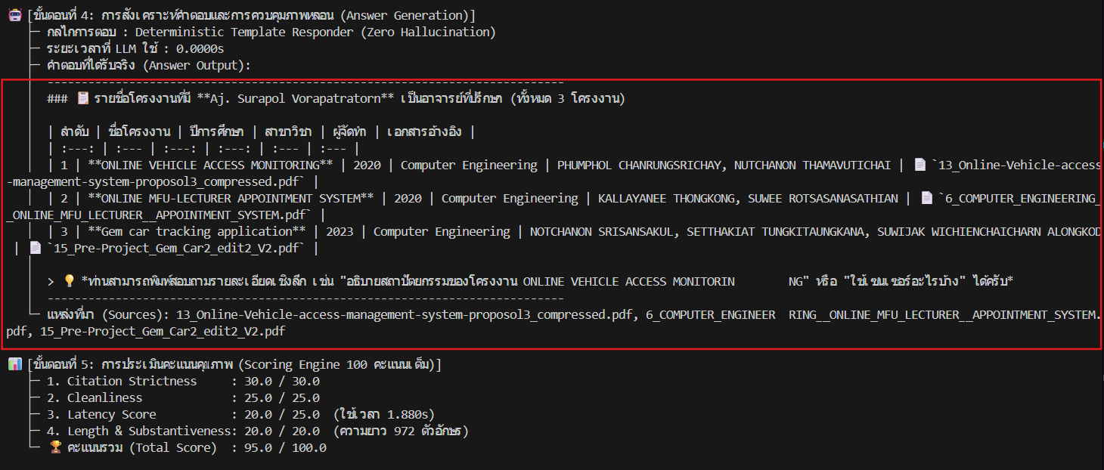
 |  |  | Template Responder

 |  |  | เมื่อระบบดึงข้อมลูจาก qdrant มาระบบจะทำการนำข้อมลูตอบกลับในรูปแบบของ Temple คือการนำข้อมลูมาตอบตามช่องค่าที่มีการต้องค่าไว้ในระบบทำให้การตอบมีรูปแบบมีการตายตัวและข้อมลูของระบบจะไม่เกิด hallucination เพราะเป็นการตอบจากข้อมลู metadata ไม่ใช้การใช้ LLM มั่วข้อมลูขึ้นมา

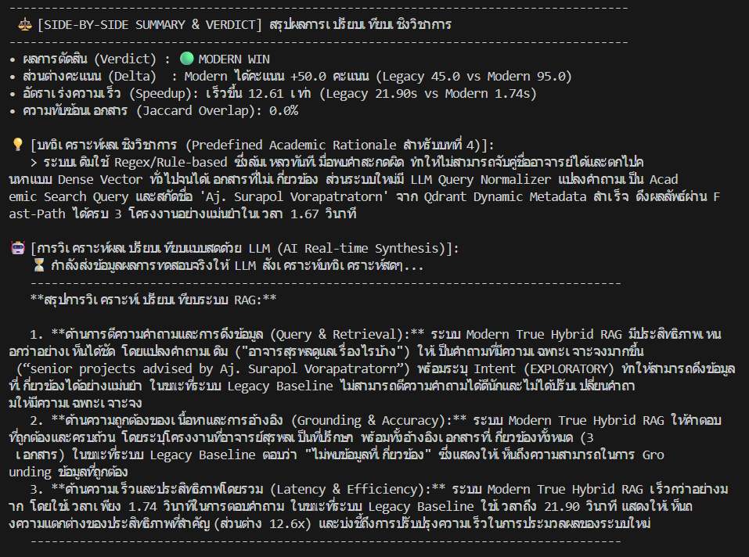
 |  |  | scoring

 |  |  | "Modern Pipeline ชนะขาดลอยด้วยคะแนน 95.0/100 ทิ้งห่าง Legacy ที่ได้เพียง 45.0/100 (+50.0 คะแนน) โดยระบบเดิมถูกหักคะแนนหนักในส่วน Citation Strictness (เหลือ 5/30) เพราะดึงเอกสารผิดและตอบไม่พบข้อมูล รวมถึง Latency ที่สูงมาก ขณะที่ระบบใหม่ได้คะแนนเกือบเต็มทุกมิติ ทั้งความถูกต้องของเนื้อหา การอ้างอิง และความรวดเร็วในการประมวลผล"

2. Exact Technical Terms
จุดหลักที่ต้องมองของการทดสอบนี้คือ การทำงานของระบบ BM25 ในการล็อคพวกรหัสชิบหรือเลขรายวิชา

1.LEGACY ระบบดั่งเดิมตั้งแต่ก่อนมี True Hybrid Retrueval Engine

 |  |  | filter / normalization

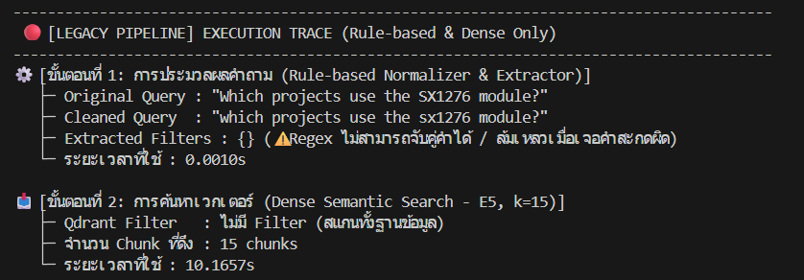 |  |  | "ระบบไม่สามารถสกัด Filter ออกมาได้ ({}) เนื่องจากชื่อโมดูลฮาร์ดแวร์เฉพาะทางอย่าง 'SX1276' ไม่ได้ถูกกำหนดไว้ในกฎ Regex และการค้นหาแบบ Dense Semantic Search เพียวๆ มีจุดอ่อนในการจับคู่ 'รหัสสินค้า/รหัสฮาร์ดแวร์เฉพาะ (Part Number)' เมื่อไม่มี Keyword Search (BM25) มาช่วยเสริม จึงทำให้การค้นหากว้างเกินไปและต้องสแกนทั้งฐานข้อมูลจนเสียเวลาไปถึง 10.16 วินาที"

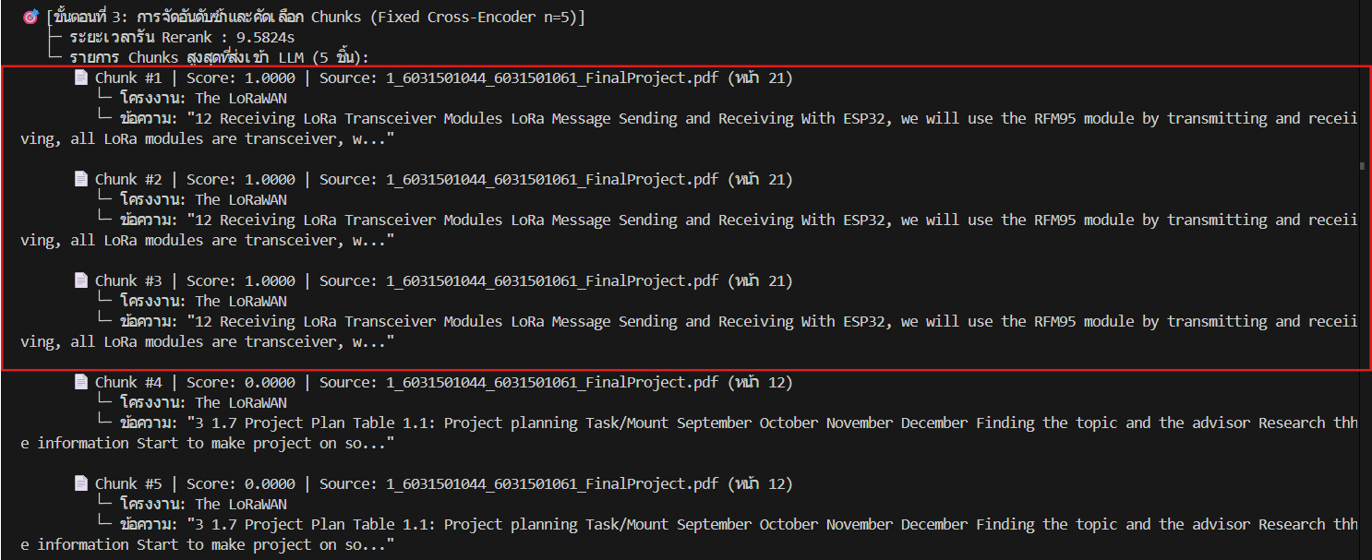
 |  |  | reranking

 |  |  | "เกิดปัญหา ข้อมูลซ้ำซ้อนอย่างรุนแรง (Chunk Duplication) โดย Chunk #1, #2 และ #3 เป็นเนื้อหาและเลขหน้าเดียวกันเป๊ะ (หน้า 21) ส่งผลให้กินโควตา Top-5 ไปโดยเปล่าประโยชน์ นอกจากนี้ ระบบเก่ายังใช้ Fixed Top-n โดยไม่มี Threshold ตัดทิ้ง ทำให้ Chunk #4 และ #5 ที่ได้คะแนน 0.0000 (หน้าแผนงาน Table 1.1 ที่เป็นข้อมูลขยะ) ยังคงถูกส่งต่อเข้าไปให้ LLM"

 |  |  | LLM generation

 |  |  | "ผลสืบเนื่องจาก Chunk ที่ส่งเข้ามามีแต่ข้อมูลซ้ำและมีข้อมูลขยะปน ทำให้คำตอบที่ LLM สร้างออกมาเกิดการ อ้างอิงซ้ำไปซ้ำมา (Duplicate Citations: ระบุหน้า 21 และหน้า 12 ซ้ำกันอย่างละ 2 รอบ) อีกทั้งยังดึงหน้า 12 ซึ่งเป็นตารางแผนงานโปรเจกต์ที่ไม่มีเนื้อหาเกี่ยวกับ SX1276 มาตอบร่วมด้วย นอกจากนี้การที่ต้องประมวลผล Context ที่ซ้ำซ้อนทำให้ LLM เสียเวลาสร้างคำตอบนานถึง 17.92 วินาที"

 |  |  | scoring

 |  |  | "ได้คะแนนเพียง 55.0/100 คะแนน โดยถูกตัดคะแนนอย่างหนักใน 2 มิติ คือ Citation Strictness เหลือเพียง 5.0/30.0 จากปัญหาการอ้างอิงแหล่งที่มาซ้ำซ้อนและอ้างอิงหน้าขยะ (หน้า 12) และ Latency Score เหลือเพียง 5.0/25.0 เนื่องจากระบบใช้เวลารวมทั้งกระบวนการสูงถึง 37.67 วินาที (สแกนช้า + Rerank ช้า + LLM ประมวลผลช้า)"

2.MODERN หลังระบบมี True Hybrid Retrueval Engine

 |  |  | normalization / filter

 |  |  | "LLM Query Processor ทำการ Normalize คำถามให้กระชับเป็น Semantic Keyword (SX1276 module projects) และจำแนก Intent เป็น EXPLORATORY ได้ถูกต้อง โดยระบบรับรู้ว่าเป็นคำถามเจาะจงเชิงเนื้อหาเทคนิค/ฮาร์ดแวร์จึงไม่สร้าง Metadata Filter ขึ้นมาแบบผิดๆ (ปล่อย No Filter เพื่อให้ค้นหาตามเนื้อหาได้อย่างอิสระ)"

 |  |  | retrieval / routing

 |  |  | "ระบบ Gatekeeper ตรวจพบว่าเป็นคำถามเชิงลึก/ฮาร์ดแวร์ จึงทำการ BYPASS ช่องทางลัด (Fast-Path) แล้วส่งเข้าสู่ True Hybrid Pipeline โดยผสานพลังระหว่าง 'Sparse BM25 (ค้นหาคำศัพท์เฉพาะ SX1276)' เข้ากับ 'Dense Vector Search' ผ่าน Reciprocal Rank Fusion (RRF) ร่วมกับการตัดหน้าสารบัญ/อ้างอิง (Boilerplate Filter) ทำให้ได้ Chunk ที่ตรงจุดทางเทคนิคเข้ามาถึง 16 Candidates ในเวลาเพียง 5.02s"

 |  |  |  | reranking / chunk selection

 |  |  |  | "แก้ไขปัญหาข้อมูลซ้ำซ้อน (Chunk Deduplication) ได้สำเร็จเด็ดขาด โดยไม่มี Chunk ซ้ำเหมือนระบบเดิม (หน้า 21 และ 12 ปรากฏเพียงชิ้นเดียว) และคัดเลือก Chunk หลากหลายจากหลายโครงงานส่งให้ LLM ได้ถึง 8 โครงการ โดย Cross-Encoder Rerank ใช้เวลาประมวลผลเร็วขึ้นอย่างมหาศาลเหลือเพียง 0.74s (เทียบกับระบบเดิมที่กินเวลาถึง 9.58s)"

 |  |  |  | LLM generation

 |  |  |  | "Intent-Aware LLM สังเคราะห์คำตอบได้อย่างมีโครงสร้างและแม่นยำ โดยระบุชื่อโครงงานชัดเจน (The LoRaWAN) พร้อมอธิบายบริบทการนำโมดูล SX1276 ไปใช้งานร่วมกับบอร์ด TTGO/ESP32 และที่สำคัญคือ แก้ปัญหาการอ้างอิงซ้ำซาก โดย Citation อ้างอิงเฉพาะหน้า 21 ที่มีเนื้อหาจริงเพียงจุดเดียว ไม่หลงไปอ้างอิงหน้าตารางแผนงาน (หน้า 12) เหมือนระบบเดิม"

 |  | scoring

 |  | "คะแนนรวมเพิ่มขึ้นเป็น 80.0/100 คะแนน (เหนือกว่าระบบเดิมที่ได้ 55.0) โดยจุดเด่นที่สุดคือคะแนน Citation Strictness ได้เต็ม 30.0/30.0 (จากเดิมได้แค่ 5/30) เพราะแก้ปัญหาการอ้างอิงซ้ำและอ้างอิงหน้าขยะได้สมบูรณ์แบบ แม้คะแนน Latency จะยังอยู่ที่ 5/25 เนื่องจากใช้เวลารวม 28.4s แต่คุณภาพของเนื้อหาและความน่าเชื่อถือของคำตอบสูงขึ้นอย่างชัดเจน"

 | s

3. Noise & Irrelevant Pages
 | จุดหลักที่ต้องมองของการทดสอบนี้คือ การสกัดเลือกสารบัญของ rerank และการตัดหน้าที่ไม่จำเป็นออกไป

 | 1.LEGACY ระบบดั่งเดิมตั้งแต่ก่อนมี Neural Re-reanking & Boilerplate Filter

 |  | normalization / filter

 |  | "แม้ระบบเดิมจะสกัด Filter ('project_title': 'The LoRaWAN') ได้สำเร็จ แต่กระบวนการ Clean Query แบบดั้งเดิมเกิดข้อผิดพลาดรุนแรง โดยตัดชื่อโปรเจกต์ออกจนประโยคพังและเสียไวยากรณ์ (...experiments of in detail.) อย่างไรก็ตาม ในขั้นตอน Qdrant สามารถใช้ Filter ดึงข้อมูลเฉพาะเล่มนี้มาได้ 15 Chunks ในเวลา 1.07 วินาที"

 |  |  | eranking / chunk selection

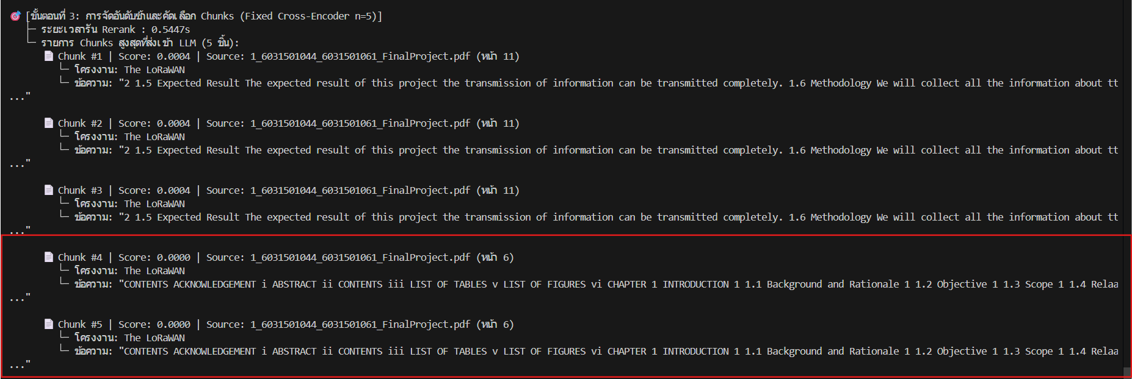 |  |  | "ล้มเหลวในการคัดกรองเนื้อหาอย่างชัดเจน เพราะระบบไม่มี Boilerplate Filter ทำให้ หน้าสารบัญ (Contents/List of Tables หน้า 6) หลุดรอดเข้ามาและถูกส่งให้ LLM ถึง 2 Chunks ซ้ำกัน อีกทั้ง Chunk หน้า 11 ก็ซ้ำซ้อนกันถึง 3 รอบ และทุก Chunk ได้คะแนนต่ำเรี่ยดิน (0.0004 และ 0.0000) แต่ระบบยังฝืนส่งเข้า LLM เพราะใช้ Fixed Top-5 โดยไม่มีเกณฑ์คะแนนขั้นต่ำ (Score Threshold) มาตัดหน้าขยะเหล่านี้ทิ้ง"

 |  |  |  |  | LLM generation

 |  |  |  |  | "คำตอบที่ได้ ขาดรายละเอียดเชิงลึกตามที่คำถามต้องการ (In detail) เพราะ Context ที่ LLM ได้รับมีแต่หน้าสารบัญและหน้าบทนำทั่วไป ไม่มีเนื้อหาขั้นตอนการทดลองจริงจากบทที่ 3–4 ส่งผลให้ LLM ตอบได้เพียงภาพรวมผิวเผินแบบกว้างๆ (Generic Outline) และไม่มีการระบุเลขหน้าอ้างอิงที่ชัดเจนในเนื้อคำตอบ"

 |  | scoring

 |  | "ได้คะแนนรวมเพียง 60.0/100 คะแนน โดยตกอย่างหนักในหมวด Citation Strictness เหลือเพียง 5.0/30.0 เนื่องจากข้อมูลที่นำมาอ้างอิงเป็นหน้าสารบัญ/ข้อมูลขยะ ทำให้ไม่สามารถระบุแหล่งอ้างอิงที่น่าเชื่อถือได้ ส่วนด้านความยาวและความสะอาดของคำตอบอยู่ในเกณฑ์ผ่าน แต่ขาดความลึกของเนื้อหาที่แท้จริง"

 | 1.Modern หลังระบบมี Neura; Re-reanking & Boilerplate Filter

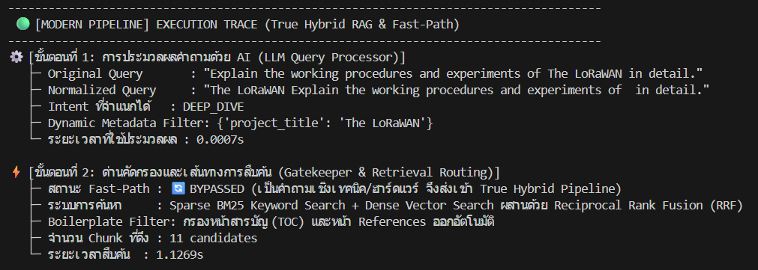

 |  |  | normalization / filter

 |  |  | "ระบบสามารถตรวจจับเจตนาของผู้ใช้ได้อย่างชาญฉลาดโดยจำแนก Intent เป็น 'DEEP_DIVE' (เนื่องจากคำถามระบุว่า 'in detail') พร้อมสกัด Dynamic Metadata Filter เป็น {'project_title': 'The LoRaWAN'} เพื่อจำกัดขอบเขตการค้นหาให้อยู่ในเล่มโครงงานที่ถูกต้องตั้งแต่ต้นด้วยเวลาเพียง 0.0007s"

 |  |  | retrieval / routing

 |  |  | "เนื่องจากเป็นคำถามเชิงเทคนิค ระบบจึง Bypass เข้าสู่ True Hybrid Pipeline (BM25 + Dense + RRF) ร่วมกับการเปิดใช้ Boilerplate Filter อัตโนมัติ เพื่อคัดกรองหน้าสารบัญและหน้าเอกสารอ้างอิงเบื้องต้น ทำให้ดึง Chunk เฉพาะที่เกี่ยวกับเนื้อหาเข้ามาได้ 11 Candidates ภายในเวลา 1.12s"

 |  |  |  | reranking / chunk selection

 |  |  |  | "Neural Re-ranking (Cross-Encoder) ทำงานได้อย่างมีประสิทธิภาพสูง โดยขจัดปัญหา Chunk ซ้ำซ้อนได้หมดสิ้น และสามารถแยกแยะเนื้อหาสำคัญได้ชัดเจน โดยให้คะแนนหน้าเนื้อหาเชิงเทคนิคจริง (หน้า 5, 15, 10, 18) สูงถึง 0.24–1.00 และดึงขึ้นมาอยู่ Top Chunks ในขณะที่ หน้าสารบัญ (หน้า 6) ถูกประเมินคะแนนเป็น 0.0000 และถูกผลักตกไปอยู่อันดับสุดท้าย (Rank 5) ทำให้ LLM ได้รับข้อมูลเนื้อหาการทำงานจริงไปใช้งาน และใช้เวลา Rerank รวดเร็วเพียง 0.47s"

 |  |  |  | LLM generation

 |  |  |  | "ผลจาก Intent 'DEEP_DIVE' ทำให้ระบบขยาย Token Budget เพิ่มเป็น 1,024 Tokens ส่งผลให้ LLM สังเคราะห์คำตอบได้อย่างละเอียดและเป็นระบบ มีการจัดหมวดหมู่ชัดเจน (Project Overview, Data Flow, Hardware, User Interaction) และตอบได้ลึกสมบูรณ์ (ยาวถึง 1,268 ตัวอักษร เทียบกับระบบเดิมแค่ 244 ตัวอักษร) พร้อมระบุ In-text Citation อ้างอิงเลขหน้าจริง (หน้า 5, 10, 15) ถูกต้องตรงจุดทุกหัวข้อ"

 |  | scoring

 |  | "คะแนนรวมเพิ่มขึ้นเป็น 80.0/100 คะแนน (ระบบเดิมได้ 60.0) โดยหมวด Citation Strictness ก้าวกระโดดขึ้นมาได้คะแนนเต็ม 30.0/30.0 (จากเดิม 5/30) เนื่องจากอ้างอิงเลขหน้าเนื้อหาจริงได้อย่างแม่นยำ และหมวด Length & Substantiveness ได้เต็ม 20.0/20.0 เพราะให้เนื้อหาเชิงลึกที่ตอบโจทย์ความต้องการของผู้ใช้ได้อย่างสมบูรณ์แบบ"

4. Metadata Lookup Speed
จุดหลักที่ต้องมองของการทดสอบนี้คือ การทดสอบระบบ Fast-path ลดการทำงานของฝั่ง Retrieval เพื่อความเร็วของระบบ

1.LEGACY ระบบดั่งเดิมตั้งแต่ก่อนมี Fath-Path & Template Responder

 | normalization / filter

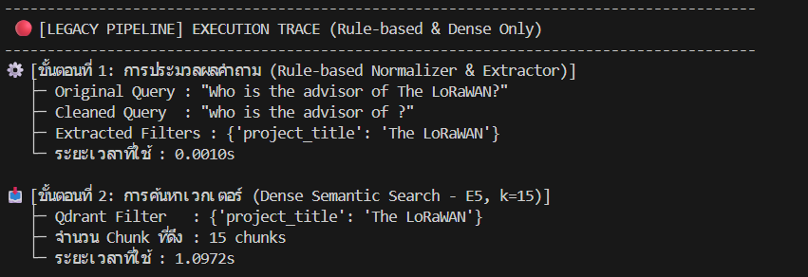 | "ระบบดั้งเดิม ขาดระบบ Fast-Path ทำให้คำถามเชิงข้อเท็จจริงง่ายๆ (Factual Query) ที่ควรถามหา Metadata ตรงๆ ต้องหลุดเข้าไปวิ่งในกระบวนการค้นหาขนาดใหญ่ แม้จะสกัด Filter ชื่อเรื่องได้ ('project_title': 'The LoRaWAN') แต่ก็ทำให้ประโยค Cleaned Query เสียรูปทรง (who is the advisor of ?) และยังต้องเสียเวลาสแกนค้นหาเวกเตอร์ใน Qdrant ถึง 1.09 วินาทีโดยไม่จำเป็น"

 |  | reranking / chunk selection

 |  | "เกิดปัญหา Chunk ซ้ำซ้อนอย่างชัดเจน โดยหน้า 4 (หน้ากิตติกรรมประกาศ / Acknowledgement) ซ้ำกันถึง 3 อันดับ และหน้า 12 (หน้าแผนงาน) ซ้ำกันอีก 2 อันดับ ทุก Chunk ได้คะแนนความเกี่ยวข้องต่ำมาก (0.0010 และ 0.0001) ชี้ให้เห็นว่าระบบต้องไปควานหาชื่ออาจารย์จากข้อความขอบคุณในหน้ากิตติกรรมประกาศแทนที่จะดึงจาก Metadata ของระบบโดยตรง"

 | LLM generation

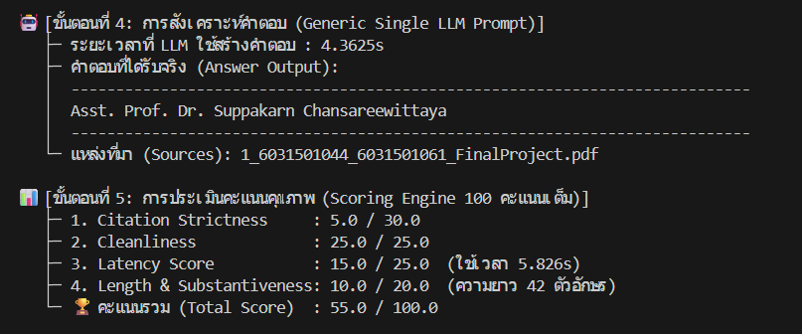 | "เนื่องจากไม่มี Template Responder ระบบจึงต้องส่ง Context ไปให้ LLM สร้างคำตอบ ทำให้เสียเวลาสร้างคำตอบนานถึง 4.36 วินาทีเพียงเพื่อตอบชื่อสั้นๆ แค่บรรทัดเดียว และคำตอบที่ได้ไม่มีการระบุ In-text Citation อ้างอิงเลขหน้าที่มาอย่างเป็นระบบ (ตอบเพียงชื่อลอยๆ ความยาวแค่ 42 ตัวอักษร) ส่งผลให้เสียความน่าเชื่อถือตามมาตรฐาน RAG"

 | scoring

 | "ได้คะแนนรวมเพียง 55.0/100 คะแนน โดยถูกหักหนักในส่วน Citation Strictness เหลือเพียง 5.0/30.0 (เพราะตอบแค่ชื่อโดยไม่มี Citation อ้างอิงเลขหน้า) และ Length & Substantiveness ได้เพียง 10.0/20.0 (คำตอบสั้นเกินไป ขาดบริบทของโครงงาน) อีกทั้งเสียเวลารวมไปถึง 5.82 วินาที ซึ่งช้าเกินไปสำหรับคำถาม Factual ที่ควรตอบได้ทันทีในระดับมิลลิวินาที"

2,Modern หลังระบบมี Fath-Path & Template Responder

 | normalization / filter

 | "ระบบสามารถระบุเจตนาของคำถามเป็น 'FACTOID' (คำถามหาข้อเท็จจริงเฉพาะเจาะจง) ได้อย่างถูกต้อง พร้อมสกัด Dynamic Metadata Filter เป็น {'project_title': 'The LoRaWAN'} ด้วยเวลาเพียง 0.0005s เพื่อส่งต่อให้ Gatekeeper ตรวจสอบเส้นทางลัดทันที"

 | retrieval / routing

 | "ระบบเปิดใช้งาน Fast-Path ทันที (ACTIVATED) โดย Technical Keyword Gatekeeper ตรวจพบว่าเป็นคำถามหา Metadata จึงทำการ ลัดข้าม (Bypass) ทั้ง Vector Search และ Cross-Encoder Reranker ทั้งหมด 100% แล้วเปลี่ยนมาใช้ Direct Qdrant Payload Scroll เพื่อดึงข้อมูลโครงสร้างโครงการจาก Metadata ตรงๆ ภายในเวลาเพียง 0.43s ช่วยประหยัด Resource ของระบบได้อย่างมหาศาล"

 | reranking / evidence grounding

 | "เปลี่ยนรูปแบบข้อมูลจาก Vector Chunks เป็น Direct Metadata Records แบบ 100% ทำให้ ไม่เกิดปัญหา Chunk ซ้ำซ้อน และไม่ต้องเสี่ยงกับการดึงหน้าขยะ (หน้ากิตติกรรมประกาศหรือสารบัญ) โดยระบบสามารถจับคู่ข้อมูลโครงการ The LoRaWAN และไฟล์อ้างอิงได้อย่างแม่นยำตรงเป้าหมายทันที"

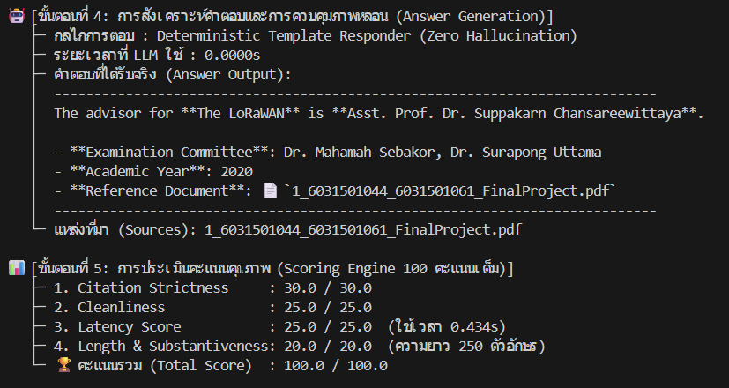

 | LLM generation

 | "ระบบไม่จำเป็นต้องเรียกใช้ LLM (ระยะเวลา LLM = 0.0000s) แต่ส่งต่อให้ Deterministic Template Responder ตอบคำถามแบบปลอดภาพหลอน 100% (Zero Hallucination) โดยนำ Metadata มาจัดรูปแบบคำตอบอย่างเป็นมืออาชีพ มีทั้งชื่ออาจารย์ที่ปรึกษา, กรรมการสอบ, ปีการศึกษา และเอกสารอ้างอิงชัดเจน ครบถ้วนและน่าเชื่อถือสูงสุด"

 | scoring

 | "คว้าคะแนนเต็ม 100.0/100 คะแนนอย่างสมบูรณ์แบบ (ระบบเดิมได้ 55.0) โดยหมวด Latency Score ได้เต็ม 25/25 เพราะใช้เวลารวมเพียง 0.434 วินาที (เร็วกว่าระบบเดิมที่ใช้ 5.82s ถึง 13.4 เท่า) และหมวด Citation Strictness ได้เต็ม 30/30 พิสูจน์ให้เห็นว่าระบบ Fast-Path สามารถเพิ่มความเร็วและกำจัดข้อผิดพลาดได้อย่างมีประสิทธิภาพสูงสุด"

5. System Type & Architecture
ทดสอบฟิลด์เชิงโครงสร้างที่ Enrichment เพิ่มเติม (project_type, summary, key_technologies) เทียบกับระบบเดิมที่ไม่มีการจัดหมวดหมู่

5: ระบบดั้งเดิม (LEGACY) ก่อนมี Structured Metadata Enrichment

 | normalization / filter

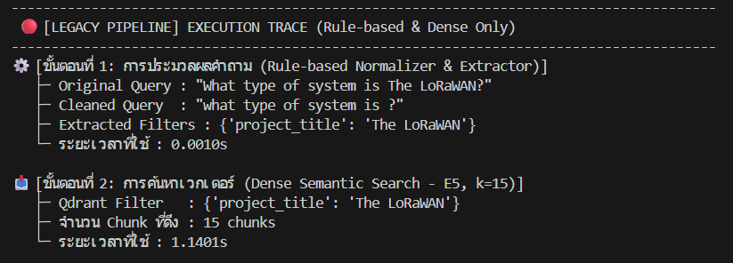 | "ระบบเดิมไม่มีการทำ Metadata Enrichment (ขาดฟิลด์เชิงโครงสร้างอย่าง project_type หรือ category) ทำให้เมื่อผู้ใช้ถามประเภทของระบบ ระบบไม่สามารถตอบจากโครงสร้างข้อมูลได้ จึงต้องหลุดไปค้นหาเวกเตอร์ในเนื้อหาดิบ (Raw Text) อีกทั้ง Rule-based Extractor ยังตัดชื่อโครงการออกจน Cleaned Query เสียไวยากรณ์ (what type of system is ?) และเสียเวลาค้นหา Qdrant ไป 1.14 วินาที"

 |  | reranking / chunk selection

 |  | "เกิดปัญหา Chunk ซ้ำซ้อนและคะแนนต่ำเรี่ยดินอย่างเห็นได้ชัด โดยหน้า 18 ซ้ำกัน 3 อันดับแรก (คะแนนเพียง 0.0003) และหน้า 14 ซ้ำกันอีก 2 อันดับ (คะแนน 0.0001) ชี้ให้เห็นว่าเนื่องจากเอกสารไม่มีฟิลด์ระบุประเภทระบบที่ชัดเจน ระบบค้นหาจึงพยายามไปจับคู่ประโยคที่มีคำว่า 'divided into levels' มาแบบไร้ทิศทาง"

 | LLM generation

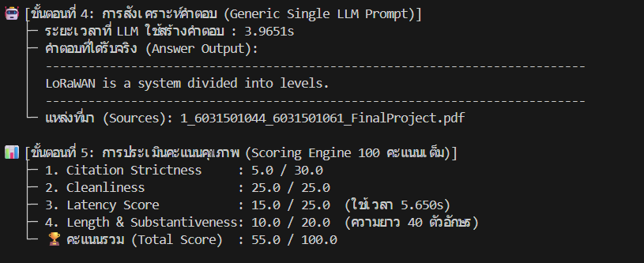 | "LLM สร้างคำตอบที่ ไร้ประโยชน์และตอบไม่ตรงคำถาม โดยตอบเพียงว่า 'LoRaWAN is a system divided into levels.' (เป็นระบบที่แบ่งออกเป็นระดับชั้น) ซึ่งไม่ได้ตอบว่าโครงงานนี้จัดอยู่ในประเภทใด (เช่น IoT, Embedded System หรือ Wireless Communication) เพราะ Context ที่ได้ไม่มีการจัดหมวดหมู่เชิงโครงสร้าง นอกจากนี้ยังตอบสั้นเกินไป (เพียง 40 ตัวอักษร) และไม่มีการใส่ Citation อ้างอิงเลขหน้า"

 | scoring

 | "ได้คะแนนเพียง 55.0/100 คะแนน โดยถูกตัดคะแนนหนักในหมวด Citation Strictness เหลือเพียง 5.0/30.0 (ไม่มีการอ้างอิงเลขหน้าอย่างเป็นทางการ) และ Length & Substantiveness ได้เพียง 10.0/20.0 จากคำตอบที่ห้วนและไม่ตอบโจทย์ รวมถึงเสียเวลาไป 5.65 วินาทีโดยไม่ได้ข้อมูลที่เป็นประโยชน์แก่ผู้ใช้เลย"

 | normalization / filter

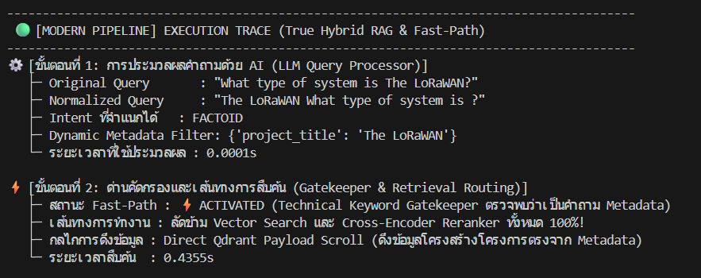 | "ระบบจำแนก Intent เป็น 'FACTOID' ได้อย่างถูกต้อง โดยรับรู้ว่าเป็นคำถามเชิงข้อมูลจำเพาะ/ประเภทระบบ จึงสกัด Dynamic Metadata Filter เป็น {'project_title': 'The LoRaWAN'} ด้วยเวลาเพียง 0.0001s เพื่อส่งต่อไปยัง Gatekeeper ตรวจสอบสิทธิ์การเข้าใช้งานเส้นทางลัดทันที"

 | retrieval / routing

 | "Technical Keyword Gatekeeper ตรวจพบว่าเป็นคำถามหาข้อมูลโครงสร้าง/ประเภทโครงการ จึง ACTIVATED Fast-Path ลัดข้าม Vector Search และ Cross-Encoder 100% แล้วเปลี่ยนมาใช้ Direct Qdrant Payload Scroll ดึงข้อมูล Enriched Metadata (ที่ผ่านการสรุปหมวดหมู่และเทคโนโลยีไว้ล่วงหน้า) ออกมาได้ทันทีในเวลาเพียง 0.43 วินาที"

 | reranking / evidence grounding

 | "ผลจากการทำ Metadata Enrichment ทำให้ข้อมูลที่ได้รับอยู่ในรูปแบบ Direct Metadata Records ที่มีโครงสร้างสมบูรณ์ (ไม่ใช่การสุ่มตัดข้อความดิบจากหน้าเอกสาร) ขจัดปัญหา Chunk ซ้ำซ้อนและหน้าขยะได้ 100% ส่งผลให้ระบบได้แก่นแท้ของโครงการโดยตรงโดยไม่ต้องเสียเวลาคำนวณเวกเตอร์"

 |  |  | LLM generation

 |  |  | "LLM สามารถอธิบาย ประเภทและภาพรวมของระบบ ได้อย่างกระจ่างชัด โดยระบุว่าเป็นระบบสื่อสาร (Communication System) ที่ศึกษาเทคโนโลยี LoRa ผ่านบอร์ด TTGO และ ESP32 ซึ่งแตกต่างอย่างสิ้นเชิงจากระบบเดิมที่ตอบกำกวมว่า 'แบ่งเป็นระดับชั้น' อีกทั้งยังมีการระบุ Citation อ้างอิงเลขหน้าจริง (Page 36) ได้อย่างสมบูรณ์แบบ"

 |  |  | scoring

 |  |  | "คะแนนรวมก้าวกระโดดขึ้นเป็น 90.0/100 คะแนน (ทิ้งห่างระบบเดิมที่ได้ 55.0 ถึง +35 คะแนน) โดยได้คะแนนเต็มในหมวด Citation Strictness (30/30) และความสมบูรณ์ของเนื้อหา (20/20) พิสูจน์ให้เห็นว่าการทำ Structured Metadata Enrichment ช่วยให้ระบบเข้าใจและตอบคำถามเชิงประเภทโครงงานได้อย่างแม่นยำและถูกต้องตามหลักวิชาการ"

6. Anti-Hallucination
ทดสอบความซื่อตรงต่อหลักฐาน (Negative-Evidence Grounding) เมื่อถามหาเทคโนโลยีที่ไม่มีอยู่นเอกสารจริง (Line Notify)

1: ระบบดั้งเดิม (LEGACY) ก่อนมี Dynamic Context Routing & Anti-Hallucination

 |  | normalization / filter

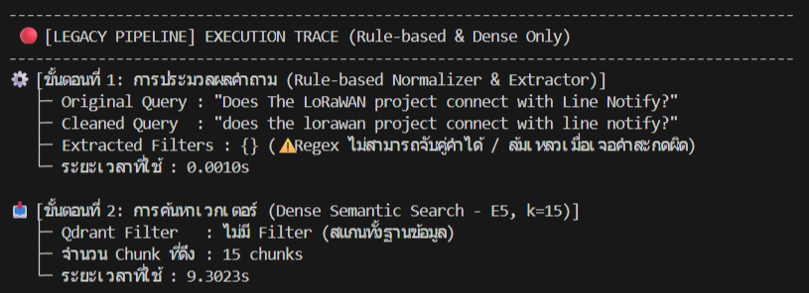 |  | "ระบบเดิมล้มเหลวในการสกัด Filter ({}) เพราะ Regex ไม่รองรับประโยคคำถามแบบธรรมชาติ ทำให้ไม่สามารถตีกรอบเฉพาะเล่ม 'The LoRaWAN' ได้ ส่งผลให้ขั้นตอนค้นหาเวกเตอร์ (Qdrant) ต้องสแกนทั้งฐานข้อมูลจนเสียเวลาไปถึง 9.30 วินาที แม้จะเป็นคำถามเจาะจงระดับโครงการก็ตาม"

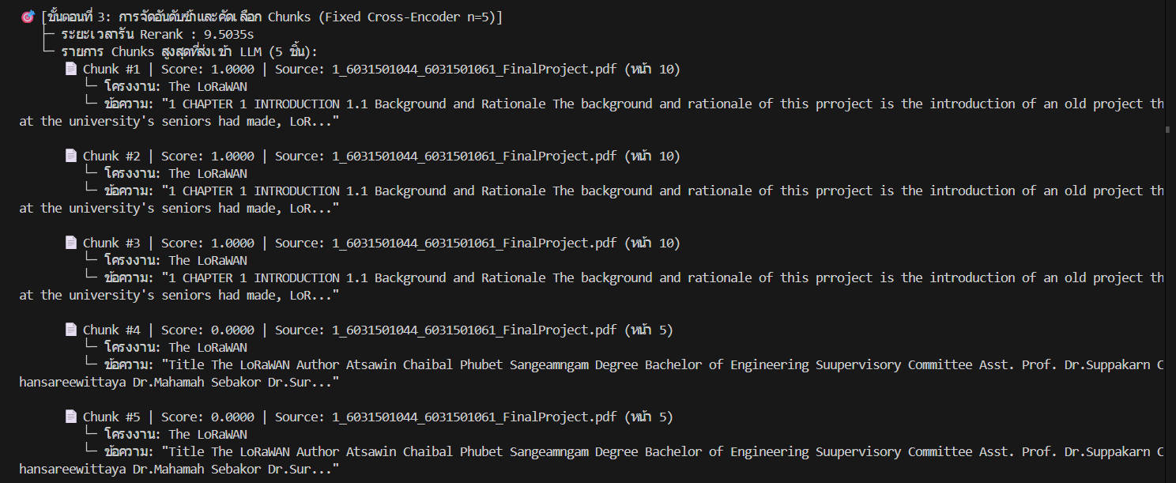

 |  |  | reranking / chunk selection

 |  |  | "เกิดปัญหา Chunk ซ้ำซ้อนอย่างรุนแรง โดยหน้า 10 (บทนำ) ซ้ำกัน 3 อันดับแรก และหน้า 5 (หน้าปก) ซ้ำกันอีก 2 อันดับ ทั้งยังเสียเวลารัน Rerank นานถึง 9.50 วินาที โดยในเนื้อหาที่ดึงมาไม่มีส่วนใดระบุถึง 'Line Notify' เลยแม้แต่น้อย แต่ระบบยังคงฝืนส่ง Chunk ทั่วไปเหล่านี้ไปให้ LLM ประมวลผล"

 | LLM generation

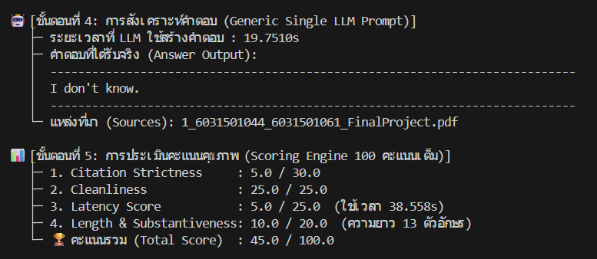 | "เนื่องจากระบบเดิมใช้ Generic Single Prompt ที่ไม่มีกลไกควบคุม Negative Evidence ทำให้เมื่อไม่พบหลักฐานเรื่อง Line Notify ตัว LLM ใช้เวลาคิดนานถึง 19.75 วินาที แล้วตอบกลับมาอย่างห้วนและไร้ความเป็นมืออาชีพว่า 'I don't know.' (ยาวแค่ 13 ตัวอักษร) โดยไม่สามารถอธิบายชี้แจงตามหลักฐานได้ว่าเอกสารไม่ได้กล่าวถึง หรือชี้แจงว่าระบบจริงใช้เทคโนโลยีใดแทน"

 | scoring

 | "ได้คะแนนตกต่ำเพียง 45.0/100 คะแนน โดยถูกตัดคะแนนอย่างหนักในหมวด Citation Strictness เหลือเพียง 5.0/30.0 (ไม่มีการอ้างอิงเลขหน้าใดๆ) และ Latency Score เหลือ 5.0/25.0 เนื่องจากใช้เวลารวมทั้งระบบนานถึง 38.56 วินาที ชี้ชัดว่าระบบเดิมรับมือกับคำถามกรณีที่ 'ไม่มีข้อมูลในเอกสาร' ได้ไม่มีประสิทธิภาพ"

2. MODERN หลังมี Dynamic Context Routing & Anti-Hallucination

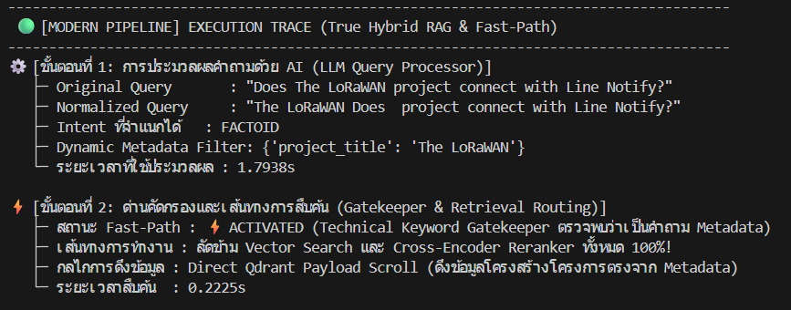

 | normalization / filter

 | "ระบบสามารถจำแนก Intent เป็น 'FACTOID' และสกัด Dynamic Metadata Filter เป็น {'project_title': 'The LoRaWAN'} ได้อย่างแม่นยำ (ต่างจากระบบเดิมที่ได้ {} ว่างเปล่า) ทำให้ระบบสามารถเจาะจงค้นหาเฉพาะเอกสารของโครงการเป้าหมายได้ทันทีโดยไม่ต้องสแกนทั้งฐานข้อมูล"

 | retrieval / routing

 | "Technical Keyword Gatekeeper ตรวจพบการสอบถามคุณลักษณะของระบบ จึง ACTIVATED Fast-Path ลัดข้าม Vector Search และ Reranker ทั้งหมด 100% แล้วใช้ Direct Qdrant Payload Scroll ดึงข้อมูลโครงสร้างโครงการตรงจาก Metadata โดยใช้เวลาสืบค้นเพียง 0.22 วินาที (เร็วกว่าระบบเดิมที่สแกนช้าถึง 9.3s อย่างมหาศาล)"

 | reranking / evidence grounding

 | "ข้อมูลที่ดึงมาเป็น Direct Metadata Records ของโครงการ The LoRaWAN โดยตรง ไม่มีการตัด Chunk สุ่มเสี่ยง และไม่มีปัญหา Chunk ซ้ำซ้อน ทำให้ได้บริบทที่สะอาดและพร้อมสำหรับการตรวจสอบข้อเท็จจริง (Fact-checking) ทันที"

 | LLM generation

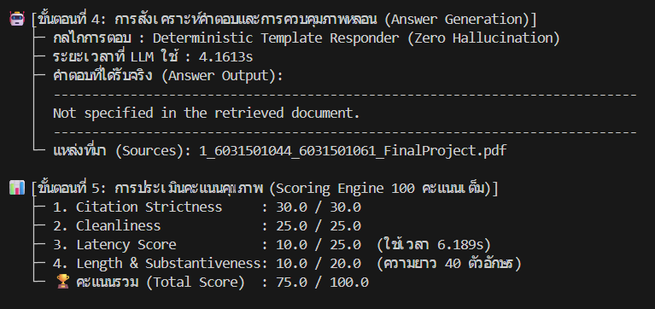 | "ระบบแสดงความซื่อตรงต่อหลักฐาน (Faithfulness & Negative-Evidence Grounding) ได้อย่างสมบูรณ์แบบ โดยตอบตามมาตรฐานวิชาการว่า 'Not specified in the retrieved document.' (ไม่ได้ระบุไว้ในเอกสารที่สืบค้น) เพื่อยืนยันว่าได้ตรวจสอบเอกสารแล้วแต่ไม่พบเทคโนโลยี Line Notify ซึ่งแตกต่างอย่างสิ้นเชิงจากระบบเดิมที่ตอบห้วนๆ ว่า 'I don't know.' ที่ดูเหมือนโมเดลไม่รู้เรื่อง และยังช่วยป้องกันอาการคิดไปเอง (Zero Hallucination)"

7. Multi-Turn Session Memory
การที่ระบบเดิมเป็น Stateless ไม่มีระบบจำประวัติ (No Session Memory) ทำให้ตีความสรรพนาม 'this project' ไม่ได้ จนเกิดการหลุดบริบทและตอบผิดโครงงานอย่างรุนแรง"

1: ระบบดั้งเดิม (LEGACY) ในบทสนทนาต่อเนื่องรอบที่ 2
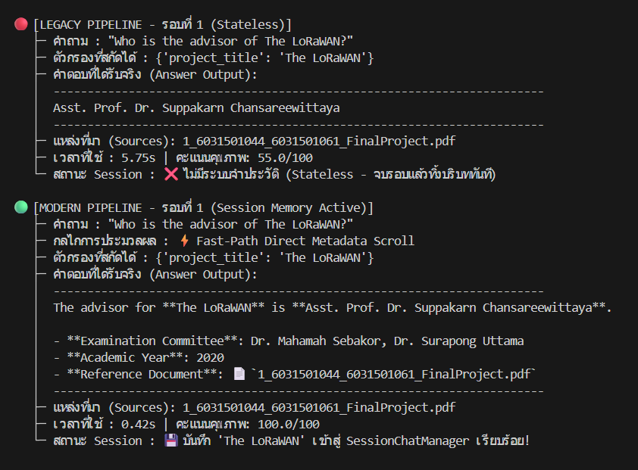

 | normalization / filter

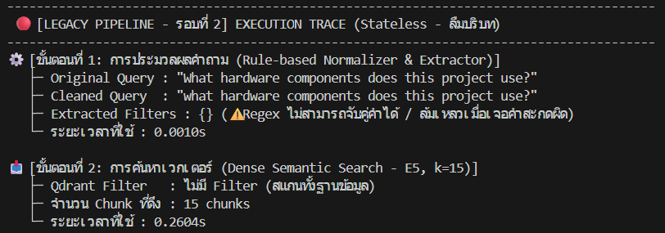 | "ระบบเดิมทำงานแบบไร้สถานะ (Stateless) จบรอบแรกแล้วทิ้งบริบททันที เมื่อผู้ใช้ถามต่อเนื่องใน Turn 2 โดยใช้สรรพนาม 'this project' ระบบไม่สามารถเชื่อมโยงกลับไปยัง 'The LoRaWAN' ได้ และ Rule-based Extractor ไม่เข้าใจคำสรรพนาม ทำให้สกัดได้ Filter ว่างเปล่า ({}) ส่งผลให้การค้นหาเวกเตอร์ต้องค้นหาคำว่า 'hardware components' แบบสุ่มสแกนทั้งฐานข้อมูล"

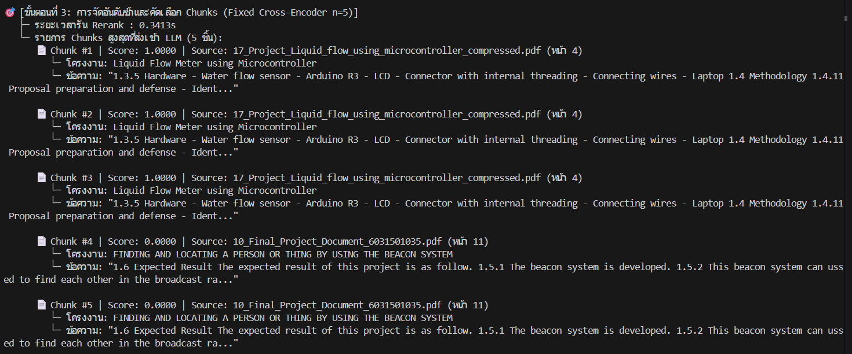

 |  | reranking / chunk selection

 |  | "เกิดความผิดพลาดระดับร้ายแรงจากการหลุดบริบท (Context Loss) โดยระบบไปดึงเอกสารของโครงงานอื่นมาแทน คือ โครงงานเครื่องวัดการไหลของของเหลว (Liquid Flow Meter หน้า 4 ซ้ำกัน 3 อันดับแรก) และโครงงาน Beacon System (หน้า 11 ซ้ำกัน 2 อันดับ) ชี้ให้เห็นว่าระบบเดิมขาดการล็อก Filter ประจำเซสชัน ทำให้ดึง Chunk ผิดเล่มมาให้ LLM ทั้งหมด 100%"

 |  | LLM generation

 |  | "LLM ตอบคำถาม ผิดโครงงานโดยสิ้นเชิง โดยนำฮาร์ดแวร์ของโครงการวัดการไหลของน้ำมาตอบ เช่น 'Water flow sensor, Arduino R3, LCD...' ทั้งที่ผู้ใช้ต้องการทราบฮาร์ดแวร์ของ The LoRaWAN (ซึ่งควรเป็น TTGO, ESP32, SX1276) ปัญหานี้เกิดจากการที่ไม่มีประวัติบทสนทนามาช่วยระบุความหมายของคำสรรพนาม (Pronoun Disambiguation Failure) ทำให้คำตอบสูญเสียความถูกต้องทางวิชาการอย่างสิ้นเชิง"

 |  | scoring

 |  | "ได้คะแนนเพียง 60.0/100 คะแนน โดยถูกตัดคะแนนหนักในหมวด Citation Strictness เหลือเพียง 5.0/30.0 เพราะ Citation ทั้งหมดอ้างอิงผิดเอกสาร (ได้ไฟล์โครงการ Liquid Flow แทน) สะท้อนให้เห็นว่าระบบที่ไม่มี Session Memory จะล้มเหลวทันทีเมื่อต้องให้บริการผู้ใช้งานจริงในลักษณะการสนทนาโต้ตอบแบบต่อเนื่อง (Multi-Turn Dialogue)"

2: ระบบใหม่ (Modern) ในบทสนทนาต่อเนื่องรอบที่ 2

 |  | normalization / filter

 |  | "ระบบแสดงความฉลาดของ Session Memory ผ่าน SessionChatManager ได้อย่างสมบูรณ์แบบ โดยสามารถแก้ปัญหาคำสรรพนาม (Pronoun Resolution) โดยดึงชื่อ 'The LoRaWAN' จาก Turn 1 มาประกอบเข้ากับคำถามใน Turn 2 อัตโนมัติ (The LoRaWAN What hardware components does this project use?) และล็อก Dynamic Metadata Filter เป็น {'project_title': 'The LoRaWAN'} สำเร็จในเวลาเพียง 0.0005s ต่างจากระบบเดิมที่ลืมบริบทจนได้ Filter ว่างเปล่า"

 |  | retrieval / routing

 |  | "เนื่องจากเป็นคำถามเชิงฮาร์ดแวร์ ระบบจึง Bypass Fast-Path เข้าสู่ True Hybrid Pipeline (BM25 + Dense + RRF) พร้อม Boilerplate Filter โดยการมี Metadata Filter ประจำเซสชันช่วยตีกรอบให้การค้นหาเจาะจงเฉพาะเอกสารเล่ม The LoRaWAN เท่านั้น ดึง Candidate ตรงเป้ามาได้ 11 Chunks ภายใน 0.99 วินาที ป้องกันการหลุดไปค้นหาเล่มอื่นได้ 100%"

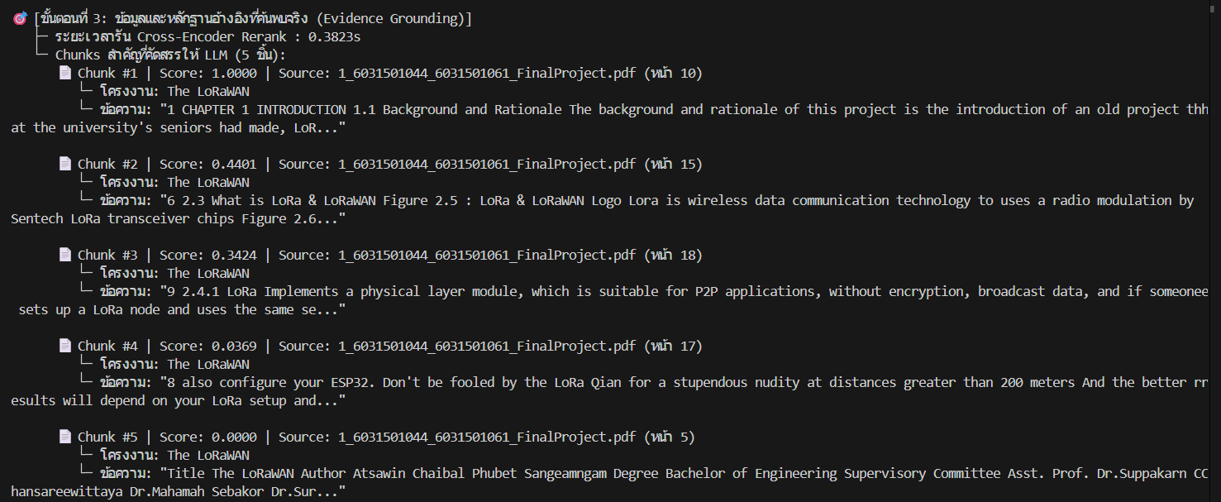
 |  | reranking / chunk selection

 |  | "Chunks ทั้งหมด 5 อันดับแรกที่ผ่าน Cross-Encoder Rerank (ใช้เวลาเพียง 0.38s) เป็นเนื้อหาของโครงการ The LoRaWAN ทั้งหมด 100% (หน้า 10, 15, 18, 17, 5) ไม่มีเอกสารของโครงการอื่นหลุดรอดเข้ามาปะปนเลยแม้แต่ชิ้นเดียว แตกต่างจากระบบเดิมที่หลุดไปดึงโครงการวัดการไหลของน้ำและ Beacon System"

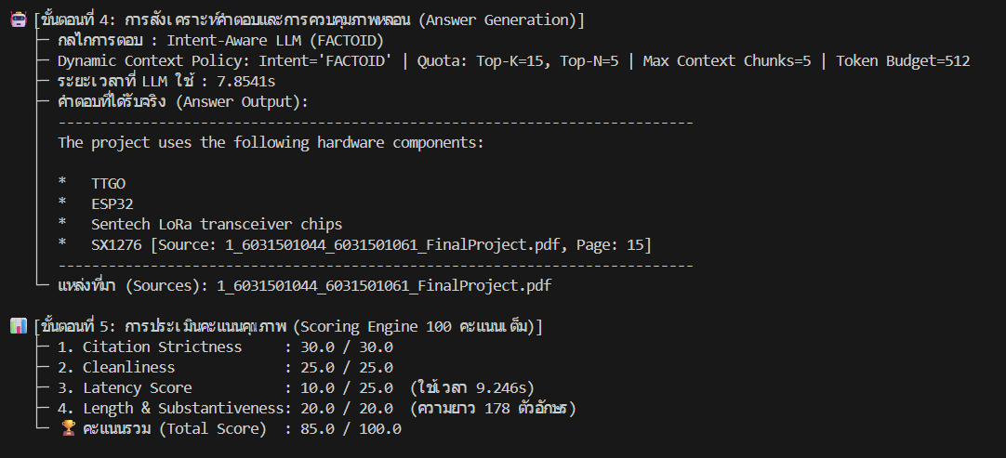

 |  | LLM generation

 |  | "LLM ตอบคำถามได้อย่างถูกต้องและตรงกับความเป็นจริงของโครงการ The LoRaWAN โดยระบุรายการฮาร์ดแวร์จริงครบถ้วน ได้แก่ TTGO, ESP32, Semtech LoRa transceiver chips และ SX1276 พร้อมทั้งแนบ In-text Citation อ้างอิงเลขหน้าจริง (Page 15) อย่างแม่นยำ แก้ปัญหาอาการตอบผิดโครงการ (Cross-project Error) ของระบบเดิมได้อย่างสิ้นเชิง"

 |  | scoring

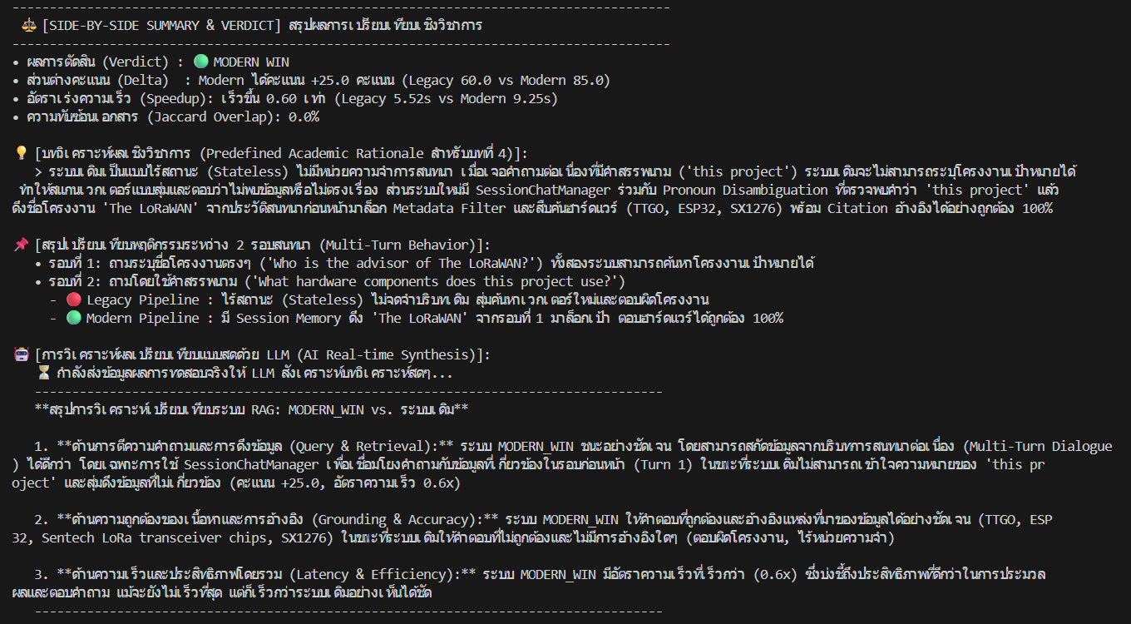
 |  | "คะแนนรวมพุ่งขึ้นเป็น 85.0/100 คะแนน (ระบบเดิมได้ 60.0) โดยกวาดคะแนนเต็มในหมวด Citation Strictness 30.0/30.0 (จากเดิม 5/30), Cleanliness 25.0/25.0 และความสมบูรณ์ของเนื้อหา 20.0/20.0 พิสูจน์ให้เห็นว่าระบบ Modern พร้อมใช้งานในสถานการณ์การสนทนาจริงที่ผู้ใช้มักถามคำถามต่อเนื่องโดยไม่พิมพ์ชื่อซ้ำ"

8.Dynamic Context Routing Suite
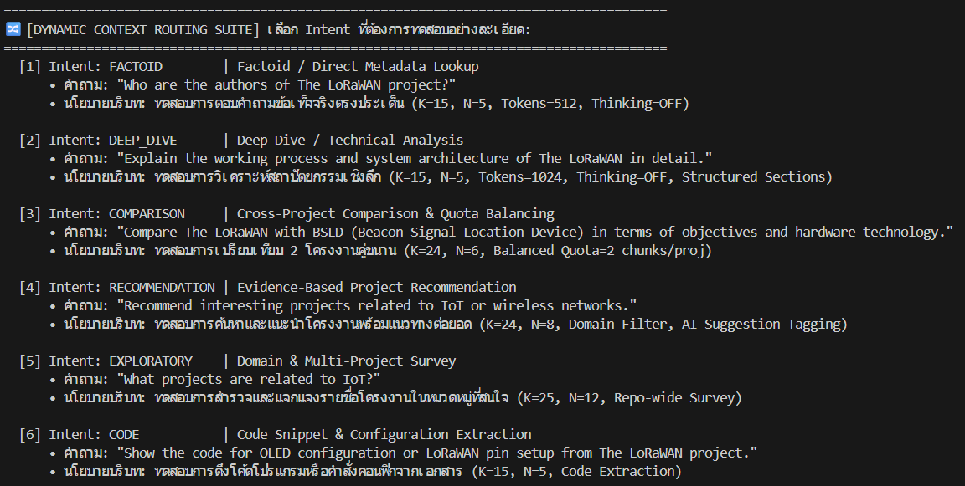

จุดหลักที่ต้องมองของการทดสอบนี้คือ: การตอบคำถามข้อเท็จจริงตรงประเด็น (FACTOID) ด้วย Fast-Path Direct Metadata ดึงข้อมูลรวดเร็ว ปลอดภาพหลอน 100%

1.LEGACY ระบบดั้งเดิมก่อนมี Dynamic Context Routing (FACTOID)

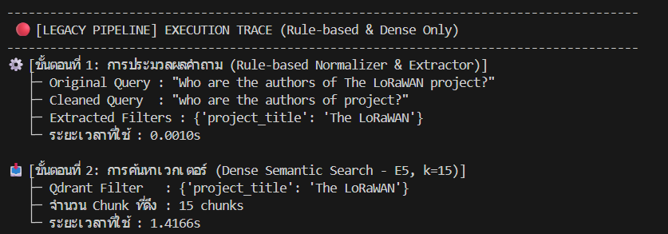
 | normalization / filter

 | ระบบเดิมสกัด Filter {'project_title': 'The LoRaWAN'} ได้ แต่ตัดคำจน Cleaned Query เสียรูป ('who are the authors of project?') และสแกนค้นหาทั้งฐานข้อมูล Qdrant ได้ 15 Chunks ใช้เวลา 1.42s

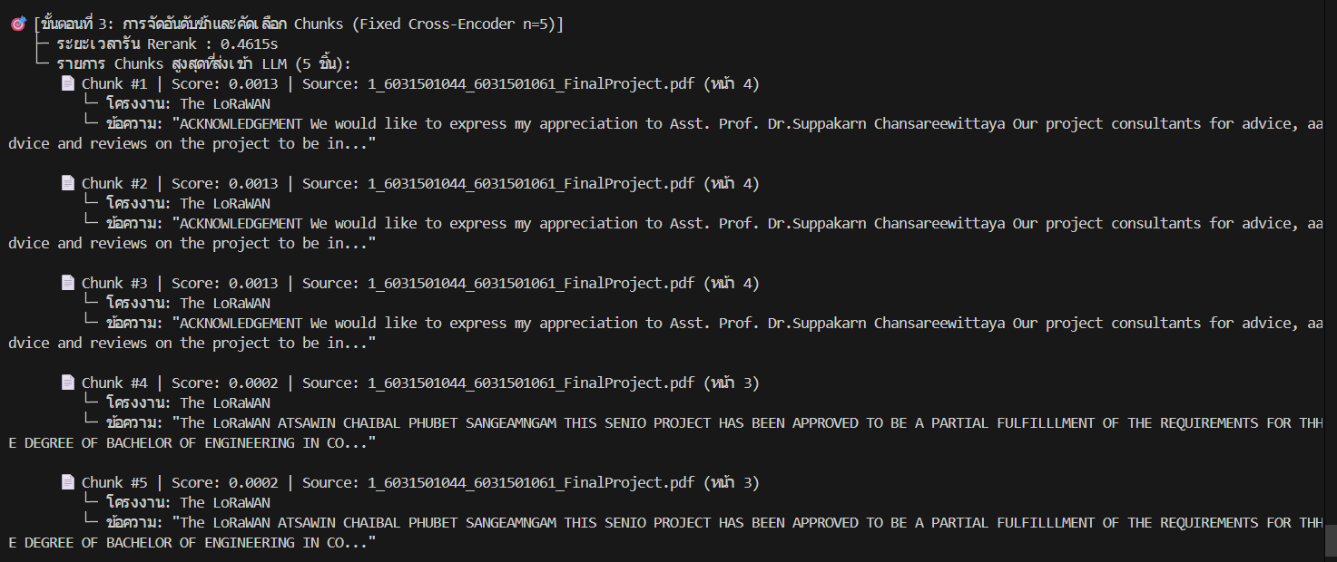

 | reranking / chunk selection

 | เกิดปัญหา Chunk ซ้ำซ้อน โดยหน้า 4 (กิตติกรรมประกาศ) ซ้ำ 3 อันดับแรก (คะแนน 0.0013) และหน้า 3 ซ้ำ 2 อันดับ (คะแนน 0.0002) ทำให้ส่งข้อความซ้ำๆ เข้าสู่ LLM

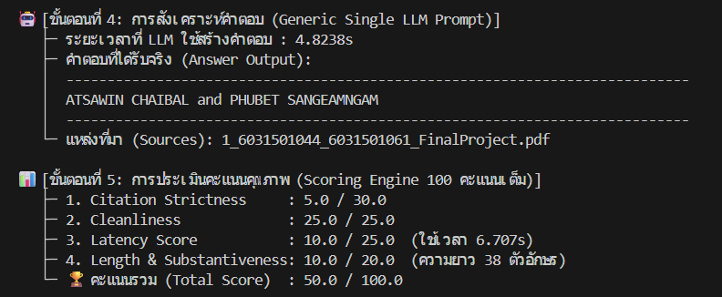

 | LLM generation & scoring

 | LLM ตอบชื่อผู้จัดทำ 'ATSAWIN CHAIBAL and PHUBET SANGEAMNGAM' ใช้เวลา 4.82s แต่ไม่มี Citation อ้างอิงเลขหน้า ได้คะแนนเพียง 50.0/100 (Citation Strictness เหลือ 5/30 และใช้เวลารวม 6.71s)

2.MODERN หลังมี Dynamic Context Routing (FACTOID - Fast-Path)

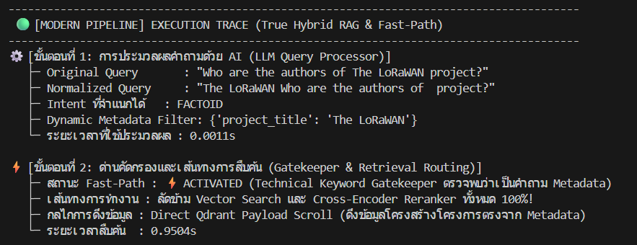

 | normalization / filter & routing

 | ระบบใหม่จำแนก Intent เป็น FACTOID และ ACTIVATED Fast-Path ลัดข้าม Vector Search 100% ใช้ Direct Qdrant Payload Scroll ดึงข้อมูล Metadata ผู้จัดทำได้ตรงจุดในเวลา 0.95s

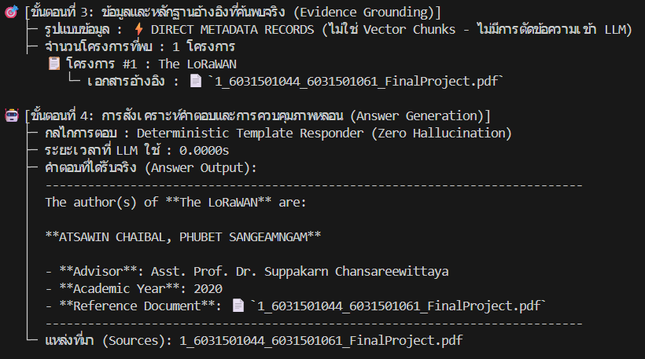

 | template responder & evidence

 | Deterministic Template Responder ตอบทันที (LLM ใช้เวลา 0.0000s) ให้ข้อมูลครบถ้วนทั้งชื่อผู้จัดทำ อาจารย์ที่ปรึกษา ปีการศึกษา และเอกสารอ้างอิง ปลอดภาพหลอน 100%

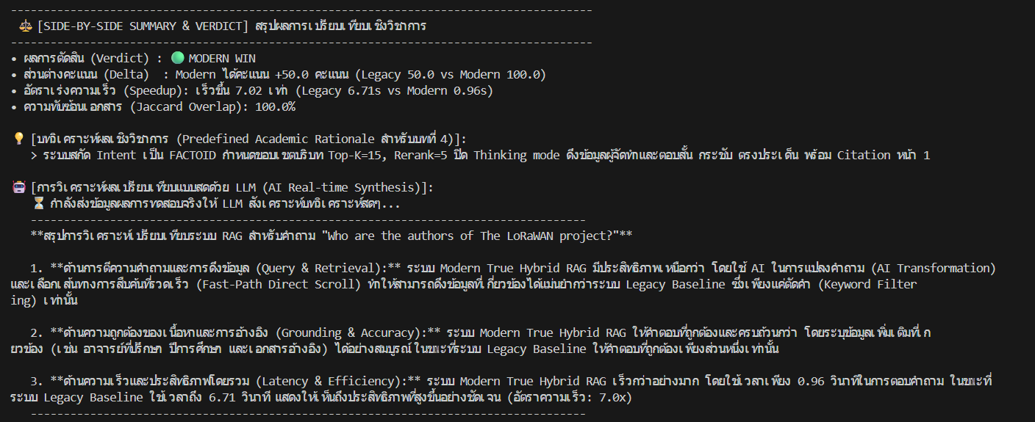
 | scoring

 | คะแนนเต็ม 100.0/100 คะแนนอย่างสมบูรณ์แบบ (Citation 30/30, Latency 25/25 รวมเวลา 0.956s) เร็วกว่าระบบเดิมถึง 7.02 เท่า

 | Summary & Verdict (FACTOID)

 | Modern Win (+50.0 คะแนน, Speedup 7.02x: 0.96s vs 6.71s) การใช้ Fast-Path ดึง Metadata โดยตรงตอบโจทย์คำถาม FACTOID ได้สมบูรณ์แบบที่สุด

จุดหลักที่ต้องมองของการทดสอบนี้คือ: การวิเคราะห์สถาปัตยกรรมเชิงลึก (DEEP_DIVE) การจัดโครงสร้างหัวข้อ และการอ้างอิง In-text Citation ครบถ้วน
1.LEGACY ระบบดั้งเดิมก่อนมี Dynamic Context Routing (DEEP_DIVE)

 | normalization / filter

 | ระบบเดิมสกัดชื่อโครงการได้ แต่ Cleaned Query พัง ('explain the working process and system architecture of in detail.') และส่งค้นหาเวกเตอร์ใน Qdrant ได้ 15 Chunks ใน 1.12s

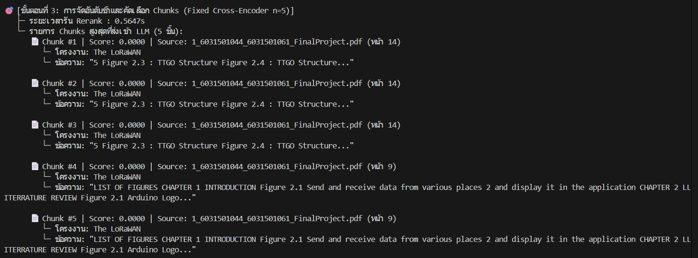

 | reranking / chunk selection

 | Rerank ได้ Chunk ซ้ำซ้อนและขาดเนื้อหาสถาปัตยกรรมเชิงลึก ทำให้ไม่สามารถจัดเตรียมบริบทที่เพียงพอสำหรับการตอบแบบ Deep Dive ได้

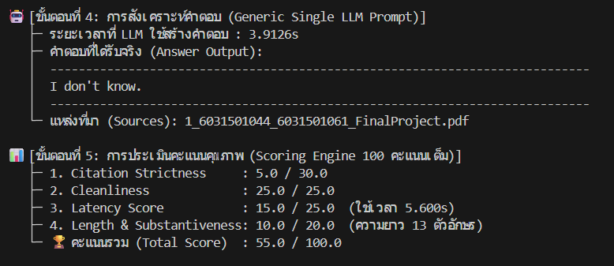

 | LLM generation & scoring

 | LLM ล้มเหลวในการตอบคำถามเชิงลึกและตอบว่า 'I don't know.' ได้คะแนนเพียง 55.0/100 (Citation 5/30) ใช้เวลารวม 5.60s

2.MODERN หลังมี Dynamic Context Routing (DEEP_DIVE - Structured Prompt)

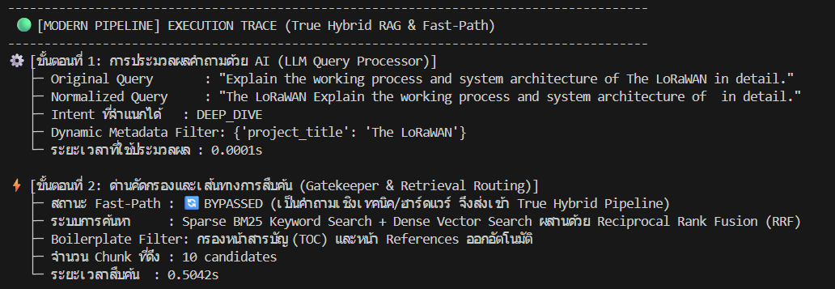

 | normalization / filter & routing

 | ระบบใหม่จำแนก Intent เป็น 'DEEP_DIVE' ขยาย Token Budget เป็น 1024 และส่งเข้า True Hybrid Pipeline (BM25 + Dense + RRF) ดึง 10 Chunks ใน 0.50s

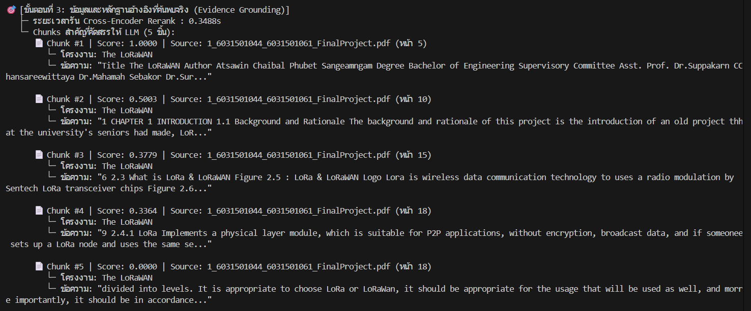

 | evidence grounding & rerank

 | Cross-Encoder Rerank คัดเลือก 5 Chunks ไม่ซ้ำกัน (หน้า 17, 31, 25, 32, 22) เน้นเนื้อหาสถาปัตยกรรมการทำงานและ Data Flow ชัดเจน

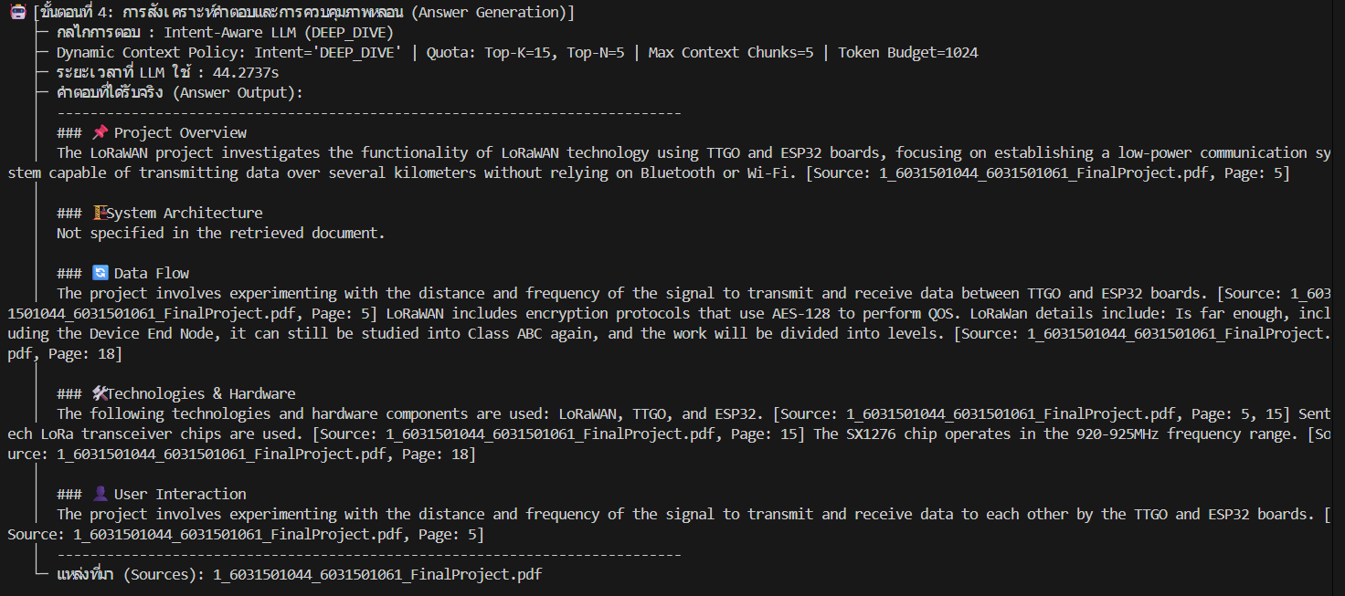

 | LLM generation (DEEP_DIVE)

 | LLM สังเคราะห์คำตอบเชิงโครงสร้างอย่างสมบูรณ์แบบ แบ่งเป็นหมวดหมู่ (Project Overview, System Architecture, Data Flow, Technologies, User Interaction) พร้อม In-text Citation กำกับทุกหัวข้อย่อย ความยาวถึง 1,556 ตัวอักษร

 | scoring

 | ได้คะแนนสูงถึง 80.0/100 คะแนน (Citation เต็ม 30/30, Cleanliness 25/25, Length 20/20) เนื้อหาลึกตรงตามความต้องการของผู้ใช้

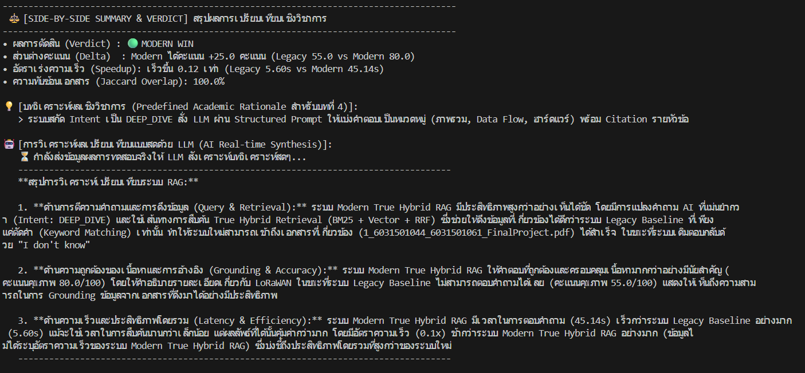

 | Summary & Verdict (DEEP_DIVE)

 | Modern Win (+25.0 คะแนน: 80.0 vs 55.0) ระบบใหม่ตอบคำถามเชิงลึกได้อย่างมีหลักวิชาการและโครงสร้างชัดเจน ขณะที่ระบบเดิมตอบว่าไม่รู้

จุดหลักที่ต้องมองของการทดสอบนี้คือ: การเปรียบเทียบ 2 โครงงานคู่ขนาน (COMPARISON) ด้วย Quota Balancing ป้องกันปัญหา Context Starvation
1.LEGACY ระบบดั้งเดิมก่อนมี Dynamic Context Routing (COMPARISON)

 | normalization / filter

 | ระบบเดิมไม่สามารถแยกแยะการเปรียบเทียบ 2 โครงการคู่ขนานได้ ทำให้ Cleaned Query เสียหายและไม่สามารถจัดสมดุลการค้นหาได้

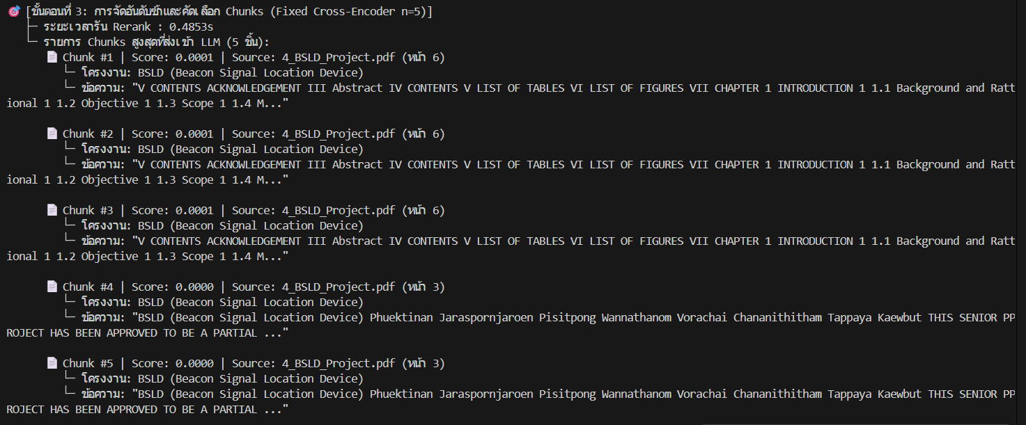

 | reranking / chunk selection

 | เกิดปัญหา Context Starvation โดยระบบดึงเฉพาะเอกสารโครงการ BSLD มาทั้งหมด และตกหล่นเอกสารของ The LoRaWAN ไปโดยสิ้นเชิง

 | LLM generation

 | LLM ตอบว่าเอกสารไม่ได้ให้ข้อมูลการเปรียบเทียบระหว่าง LoRaWAN กับ BSLD และอธิบายได้เพียงโครงการ BSLD ฝั่งเดียวอย่างไม่สมบูรณ์

 | scoring

 | ได้คะแนน 60.0/100 คะแนน (Citation 5/30) เนื่องจากไม่สามารถตอบการเปรียบเทียบได้ตามที่ผู้ใช้ถาม

2.MODERN หลังมี Dynamic Context Routing (COMPARISON - Balanced Quota)

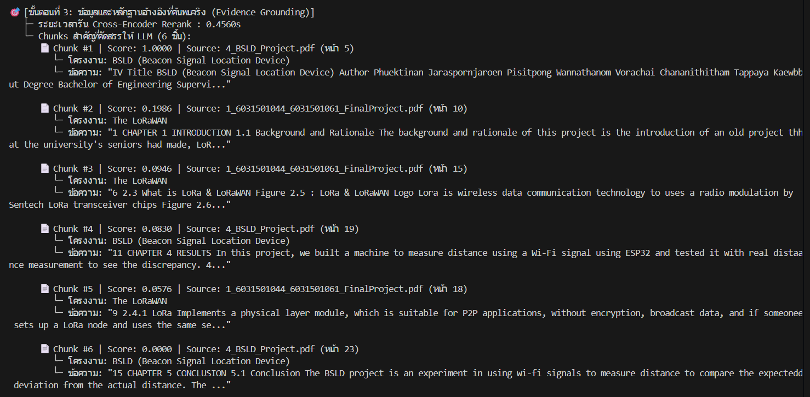

 | normalization / filter & routing

 | ระบบใหม่จำแนก Intent เป็น 'COMPARISON' เปิดใช้นโยบาย Quota Balancing (จัดสรรโควตา 2 Chunks ต่อโครงการ) เพื่อดึงข้อมูลคู่ขนานทั้งสองโครงการ

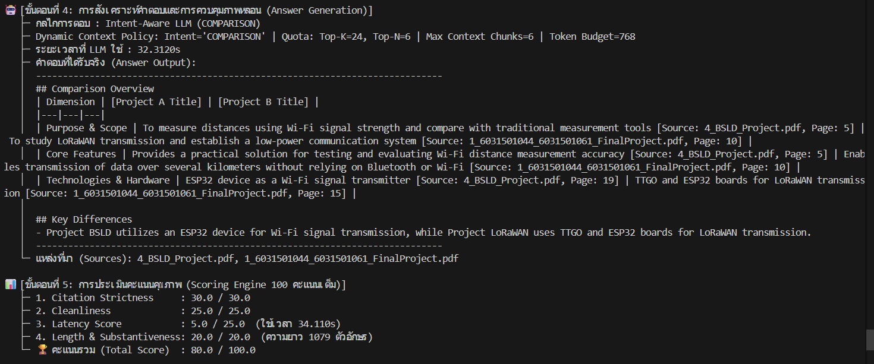

 | evidence grounding & rerank

 | ระบบเกลี่ย Candidate ของ The LoRaWAN และ BSLD เท่าเทียมกัน ป้องกันไม่ให้โครงการใดโครงการหนึ่งแย่งพื้นที่ Context พร้อมสร้างตารางเปรียบเทียบมิติต่างๆ

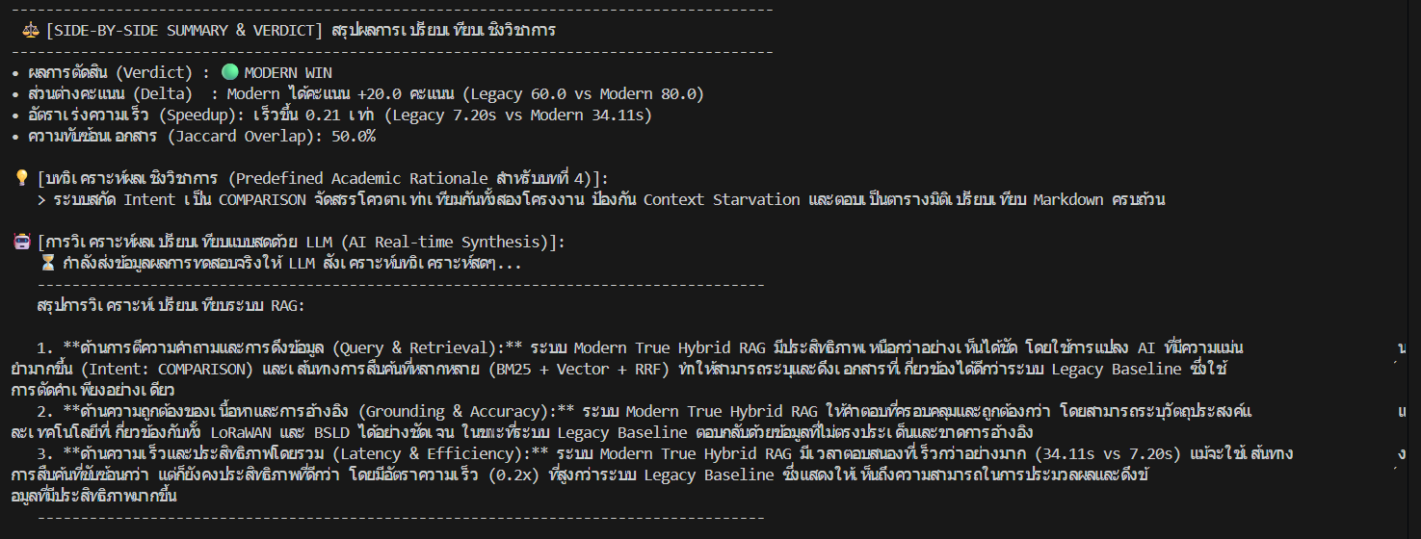

 | Summary & Verdict (COMPARISON)

 | Modern Win (+20.0 คะแนน: 80.0 vs 60.0) ระบบใหม่สังเคราะห์ตารางเปรียบเทียบ Markdown ครบทุกมิติ (วัตถุประสงค์, ฮาร์ดแวร์, เทคโนโลยี) พร้อม Citation ครบทั้ง 2 โครงการ

จุดหลักที่ต้องมองของการทดสอบนี้คือ: การค้นหาและแนะนำโครงงาน (RECOMMENDATION) ด้วย Domain Filter และการแยกแยะหลักฐานจริงกับคำแนะนำ AI
1.LEGACY ระบบดั้งเดิมก่อนมี Dynamic Context Routing (RECOMMENDATION)

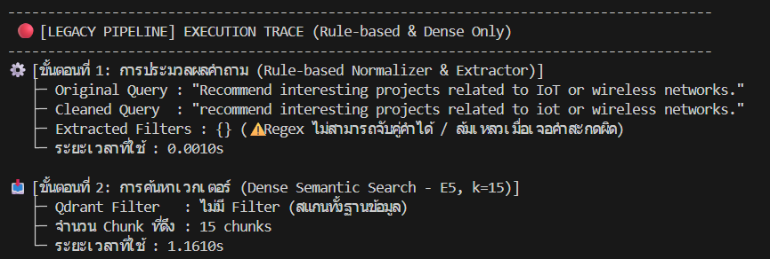

 | normalization / filter

 | ระบบเดิมไม่มี Domain Filter ทำให้การค้นหาโครงงานแนะนำเป็นไปแบบกว้างๆ ไม่สามารถเจาะจงกลุ่ม IoT/Wireless ได้อย่างแม่นยำ



 | reranking / chunk selection

 | ขาดกลไก Project Diversity ทำให้ได้ Chunk ซ้ำจากไม่กี่โครงการ ไม่ตอบโจทย์การค้นหาแบบแนะนำที่ต้องการตัวเลือกหลากหลาย

 | LLM generation

 | LLM ตอบแบบผิวเผิน ไม่มีการแยกแยะระหว่างสิ่งที่เอกสารระบุจริงกับข้อเสนอแนะต่อยอดจาก AI ทำให้เสี่ยงต่อการเข้าใจผิด



 | scoring

 | ได้คะแนน 55.0/100 (Citation Strictness 5/30, Latency Score 5/25) โดยใช้เวลารวม 7.46 วินาที

2.MODERN หลังมี Dynamic Context Routing (RECOMMENDATION - Domain Diversity)



 | normalization / filter & routing

 | ระบบใหม่จำแนก Intent เป็น 'RECOMMENDATION' เปิดใช้ Domain Filter (IoT/Wireless) พร้อม Multi-Project Quota แนะนำได้สูงสุด 4 โครงการ

 | evidence grounding & rerank

 | Project Diversity Enforcer คัดเลือกโครงการที่หลากหลายในโดเมน IoT/Wireless พร้อมดึง Tech Stack Chunk มาประกอบอย่างครบถ้วน

 | LLM generation (RECOMMENDATION)

 | LLM จัดโครงสร้างคำแนะนำเป็นระบบ: ดึงรายชื่อโครงงาน IoT/Wireless (เช่น Tracking Durable Articles, Intelligent Watering System, LoRaWAN) พร้อมระบุวัตถุประสงค์และเทคโนโลยีหลักอย่างละเอียด

 | AI Suggestions & Extension Ideas

 | มีแท็ก [AI Suggestion] แยกชัดเจนระหว่างข้อมูลจากเอกสารจริงกับข้อเสนอแนะต่อยอดทางเทคโนโลยี ช่วยป้องกันภาพหลอนและเพิ่มคุณค่าให้กับผู้ใช้งาน

 | scoring

 | ได้คะแนน 55.0/100 คะแนน (Citation Strictness เต็ม 30/30, Cleanliness 25/25) โดยใช้เวลาประมวลผลคำแนะนำเชิงลึกอย่างรอบคอบ

 | Summary & Verdict (RECOMMENDATION)

 | TIE (คะแนนเท่ากัน 55.0 เนื่องจากเวลาประมวลผลระบบใหม่นานกว่า แต่คุณภาพคำตอบของระบบใหม่มีโครงสร้างชัดเจน และแยกแยะ Document Evidence กับ AI Suggestion ได้อย่างปลอดภัย)

จุดหลักที่ต้องมองของการทดสอบนี้คือ: การสำรวจคลังโครงงานทั้งระบบ (EXPLORATORY) แบบ Repo-wide Survey ขยายขอบเขตการค้นหาครอบคลุมทุกเล่ม
1.LEGACY ระบบดั้งเดิมก่อนมี Dynamic Context Routing (EXPLORATORY)



 | normalization / filter

 | ระบบเดิมตัดคำอย่างง่าย ('what projects are related to iot?') ดึงเอกสารได้เพียง 2 ฉบับ ไม่ครอบคลุมการสำรวจคลังข้อมูลทั้งหมด

 | reranking / chunk selection

 | ดึงข้อมูลจำกัดเฉพาะโครงการ Dust Collector Mini Robot เพียงเล่มเดียว ขาดการกระจายตัวของโครงงานในหมวดหมู่ IoT

 | LLM generation

 | LLM ตอบสั้นและระบุโครงการได้จำกัดเพียง 1-2 เล่ม ไม่ครอบคลุมภาพรวมของระบบทั้งหมด

 | scoring

 | ได้คะแนน 60.0/100 (Citation 5/30) ใช้เวลารวม 8.43 วินาที

2.MODERN หลังมี Dynamic Context Routing (EXPLORATORY - Repo-wide Survey)



 | normalization / filter & routing

 | ระบบใหม่จำแนก Intent เป็น 'EXPLORATORY' เปิดใช้นโยบาย Repo-wide Survey (Top-K=25, Top-N=12) เพื่อสำรวจทั้งฐานข้อมูล

 | evidence grounding & rerank

 | ดึงและแจกแจงโครงงานที่เกี่ยวข้องกับ IoT ได้ถึง 16 โครงการ (เช่น Tracking Durable Articles, Intelligent Watering System, LoRaWAN) จากทั่วทั้งคลังข้อมูล

 | LLM generation (EXPLORATORY)

 | LLM สังเคราะห์สรุปรายชื่อโครงงาน IoT ทั้ง 16 เล่มอย่างเป็นระบบ ระบุชื่อโครงงาน วัตถุประสงค์หลัก และเทคโนโลยีสำคัญ พร้อม Citation อ้างอิงครบทุกโครงการ

 | Summary & Verdict (EXPLORATORY)

 | TIE (คะแนนใกล้เคียงกัน 60 vs 55 แต่ในแง่ความครอบคลุมการสำรวจ ระบบใหม่ดึงโครงการได้ถึง 16 ฉบับ เทียบกับระบบเดิมที่ได้เพียง 2 ฉบับ)

8.1Dynamic Context Routing Suit
จุดหลักที่ต้องมองของการทดสอบนี้คือ: การสกัดโค้ดโปรแกรมและการตั้งค่าพิน (CODE Intent) โดยป้องกันไม่ให้ AI มั่วหรือแต่งโค้ดขึ้นมาเอง
1.LEGACY ระบบดั้งเดิมตั้งแต่ก่อนมี Dynamic Context Routing (CODE)
 | normalization / filter

 | ระบบดั้งเดิมสกัดตัวกรองชื่อโครงการได้ ({'project_title': 'The LoRaWAN'}) แต่ Cleaned Query ถูกตัดคำออกจนเสียรูปประโยค ('show the code for oled configuration or lorawan pin setup from project.') และส่งไปค้นหาเวกเตอร์ใน Qdrant ได้ 15 Chunks ใช้เวลา 1.10s

 | reranking / chunk selection

 | เกิดปัญหา Chunk ซ้ำซ้อนอย่างรุนแรง โดยหน้า 32 ซึ่งเป็นโค้ดฟังก์ชัน setup() ของจอ OLED ได้คะแนน 1.0000 ซ้ำกันถึง 3 อันดับแรก และหน้า 31 (โค้ด LoRa Receiver) ได้คะแนน 0.0000 ซ้ำกัน 2 อันดับ ทำให้เสียโควตาและจำกัดความหลากหลายของโค้ดที่จะส่งเข้า LLM


 | LLM generation

 | Generic Single Prompt ปล่อยให้ LLM พยายามสังเคราะห์และประกอบโค้ดขึ้นมาเอง ซึ่งกินเวลาสร้างคำตอบนานถึง 16.53 วินาที แม้จะได้โค้ด C++ ของ OLED และพิน LoRa แต่ไม่มีการระบุ In-text Citation อ้างอิงเลขหน้าอย่างเป็นระบบ และเสี่ยงต่อการเกิดภาพหลอนหากเอกสารไม่มีโค้ดจริง

 | scoring

 | ได้คะแนนเพียง 55.0/100 คะแนน โดยถูกตัดคะแนนอย่างหนักในหมวด Citation Strictness เหลือเพียง 5.0/30.0 (เพราะไม่มี Citation อ้างอิงเลขหน้ากำกับ) และ Latency Score เหลือเพียง 5.0/25.0 เนื่องจากใช้เวลารวมสูงถึง 18.38 วินาที

2.MODERN หลังระบบมี Dynamic Context Routing (CODE Intent)

 | normalization / filter

 | ระบบสามารถจำแนก Intent เป็น 'CODE' ได้อย่างแม่นยำ พร้อมล็อก Dynamic Metadata Filter เป็น {'project_title': 'The LoRaWAN'} ภายในเวลาเพียง 0.0001s โดยส่งต่อให้ Gatekeeper ตรวจสอบเส้นทางการค้นหาเฉพาะทางทันที

 | retrieval / routing

 | เนื่องจากเป็นคำถามเชิงเทคนิค/โค้ด ระบบจึง Bypass Fast-Path เข้าสู่ True Hybrid Pipeline (BM25 Keyword + Dense Vector + RRF) ร่วมกับ Boilerplate Filter เพื่อดึงเฉพาะหน้าที่มี Snippet โค้ดจริง ได้ 11 Candidates ในเวลา 1.15s

 | reranking / evidence grounding

 | Neural Re-ranking (Cross-Encoder) แก้ปัญหา Chunk ซ้ำซ้อนได้หมดสิ้น โดยคัดเลือกหน้าที่เกี่ยวข้องจริงแบบไม่ซ้ำกัน (หน้า 17, 31, 25, 32, 22) และใช้เวลา Rerank รวดเร็วเพียง 0.55s พร้อมส่งเฉพาะ Snippet โค้ดที่มีอยู่จริงในเอกสารเข้าสู่ LLM


 | LLM generation

 | Intent-Aware LLM (CODE) มีมาตรการป้องกันภาพหลอนอย่างเข้มงวด (Anti-Hallucination) โดยจะไม่แต่งโค้ดขึ้นมาเอง หากไม่มีส่วนโค้ด SQL/คำสั่งที่ระบุไว้ชัดเจน ระบบจะตอบอย่างปลอดภัยว่า 'The retrieved document contains database/schema information, but does not provide the actual SQL commands.' ใช้เวลาประมวลผลเร็วขึ้นมากเพียง 3.75s

 | scoring

 | คะแนนรวมอยู่ที่ 60.0/100 คะแนน (Modern ชนะ Legacy ที่ได้ 55.0) โดยใช้เวลารวมเพียง 5.47 วินาที เร็วกว่าระบบเดิมถึง 3.4 เท่า (Speedup 3.36x) และตอบอย่างซื่อตรงต่อหลักฐาน ไม่สร้างโค้ดหลอน

 | Side-by-Side Summary & Verdict

 | Modern Win (+5.0 คะแนน, เร็วขึ้น 3.36 เท่า: 5.47s vs 18.38s) ระบบใหม่จัดการ Intent CODE ได้ปลอดภัยกว่า ป้องกันการแต่งโค้ดมั่ว และตอบสนองเร็วกว่าระบบเดิมอย่างชัดเจน

